Données
 |  |  |  |  |  |  |  | b=tint

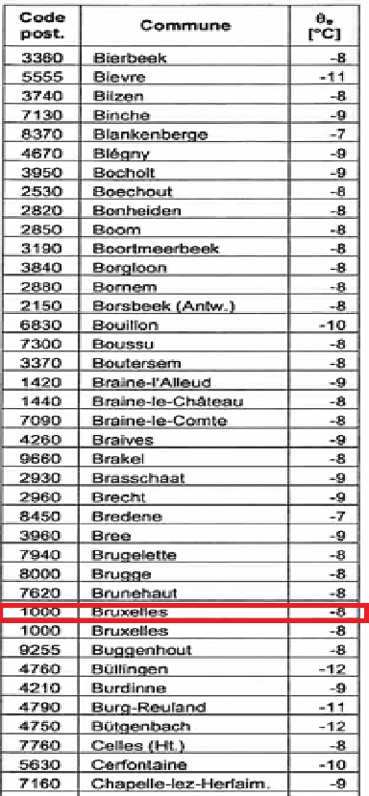
 |  | Données climatiques
 |  | Description | Symbole | Unité | Valeur
 |  | Température extérieure de base | T ext | [°C] | -8
 |  | Moyenne annuelle de la température extérieure | T m,ext | [°C] | 10
 |  | Coefficients d'exposition e et e
 |  | Orientation |  |  | Valeur
 |  |  |  |  | p.u. |  |  | =('Données'!E25-
 |  | Toutes |  |  | 1.00
 |  | Données sur les pièces chauffées
 |  | Nom de la pièce | Température hiver | Température été | Aire de la pièce | Volume intérieur
 |  |  |  |  |  |  |  |  | Amélioration / précision ?
 |  |  | T int | T int | A1 | V |  |  | Ajout hauteur des pieces
 |  |  | [°C] | [°C] | [m ²] | [m³] |  |  | precision piece chauffé en hiver / été
 |  | 2.kitchenette et cafèt | 20 | 24 | 33.50 | 120.61 |  |  | nb de personne ( occupant )
 |  | 4. Bureau 4 | 22 | 26 | 31.17 | 112.21 |  |  | puissance des eclairages pour chaque piece
 |  | 5. Bureau 5 | 22 | 26 | 20.16 | 72.58 |  |  | Données des matériaux
 |  | 17. Salle d'attente 17 | 20 | 26 | 50.02 | 180.09
 |  | 6. Bureau 6 | 22 | 26 | 20.16 | 72.58 |  | Données relatives aux matériaux
 |  | 7.Bureau 7 | 22 | 26 | 21.52 | 77.47 |  | Coefficient de transmission
 |  | 8. Salle de réunion 8 | 20 | 24 | 36.10 | 129.96 |  | béton | 1.3
 |  | 15. Secrétariat 15 | 22 | 26 | 32.18 | 115.83 |  | enduit | 0.93
 |  | 16. Salle de réunion 16 | 20 | 24 | 52.62 | 189.43 |  | béton armé | 1.7
 |  | Data center | 20 | 20 |  | - |  | polystyrène expansé | 0.045
pieces | A PORTE | Etage | 20 | 20 |  | - |  | isolant Ytong
16 17 18 20 21 porte de 81cm | 1,6443m² | 9.Couloirs droite 9 | 18 | 25 | 49.06 | 176.63 |  | brique de terres cuites (rho = 1600) | 1.09
19 porte de 101cm PMR | 2,0503m² | 20.Toilette Femme | 16 | 26 | 17.40 | 62.64 |  | vitrages
 |  | 21.Toilette Homme | 16 | 26 | 12.27 | 44.17 |  | hourdis
 |  | 14. distributeur 14 | 18 | 25 | 23.08 | 83.09 |  | polyruéthane projeté
 |  |  |  |  |  |  |  | chape armée
 |  |  |  |  |  |  |  | dalle FXPI
V16 (mcube) | 198.8994 |  |  |  |  |  |  | lame d'air
V18 | 17.028 | Total | 18 |  | 297.43140076 | 1,437.28
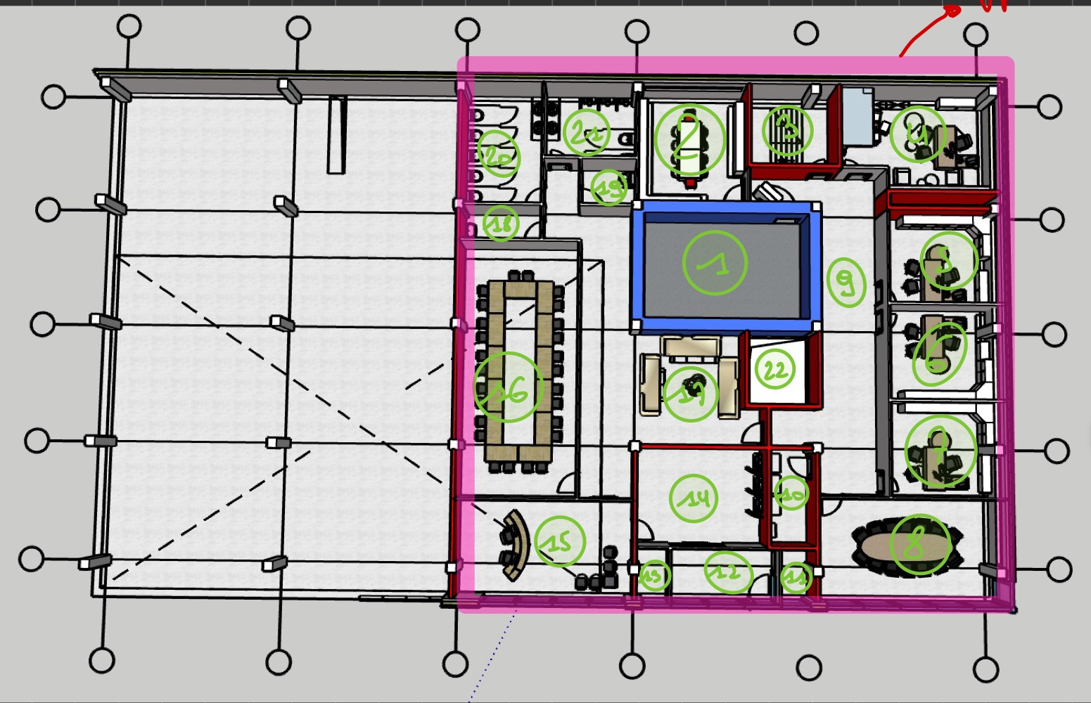
V19 | 15.8718
V20 | 64.5204 | Nom de la pièce | Aire du sol | Température été | Temperature hiver | Volume de la pièce
V21 | 45.7338 |  | A | T int | T | V | z
V17 | 208.2528 |  | [m^2] | [°C] | [°C] | [m^3]
 |  | 1.Coffre | 37.05375 | 26 | 16 | 133.3935
V1 | 114.7608 | 3. Escalier 3 | 14.516 | 25 | 16 | 52.2576
V9 | 162.342 | 18. Toilette individuelle | 4.73 | 26 | 16 | 17.028
V15 |  | 19. Toilette PMR | 4.37 | 26 | 16 | 15.732
V2 | 85.5372 | trémis coté coffre | 10.89 |  | 10 | 39.204
 |  | 22.Tremis coté bureau | 3.514 |  | 10 | 12.6504
 |  | 10. Approvisionnement 10 | 8.5905 | 25 | 18 | 30.9258
 |  | 11. Mini hall 11 | 18.2075 | 25 | 18 | 65.547
 |  | 12 Entrée 12 |  | 25 | 18
 |  | 13. Mini hall 13 |  | 25 | 18
 |  | LT chaufferie |  | 20 | 10
 |  | LT HVAC |  | 20 | 10
 |  | LT Prod Froid |  | 20 | 10
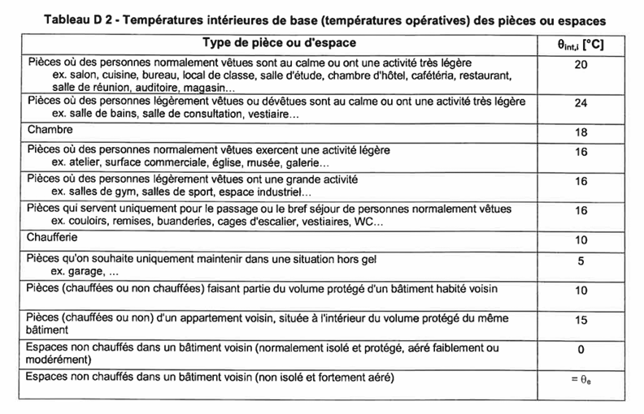
 |  | Autre pieces du sous sol |  | 20 | 10
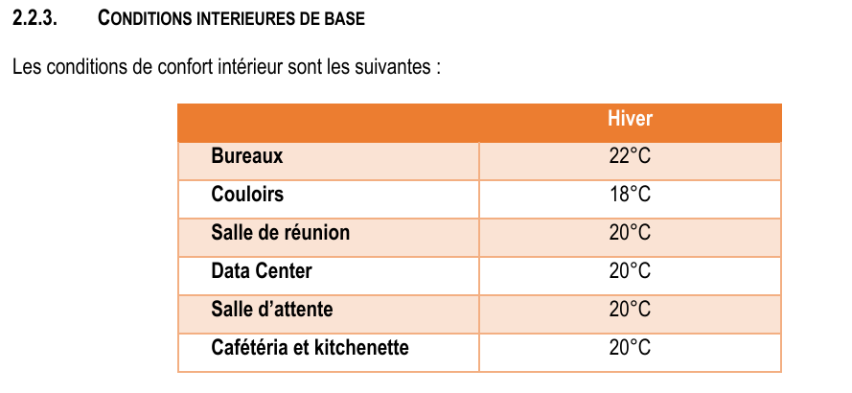

 |  |  |  |  | 501.12 | 1804.0181427
 |  | Q- | Transmission | ventilation | Relance | total
 |  |  | 11,442.94 | 14880.27102 | 9952.0430152 | 36275.255864

 |  | Mesurage | Hauteur | longueur(gauche droite | largeur haut bas
 |  | 21 | 3.6 | 3.745 |  |  | uUf comment on trouve le d
 |  |  |  |  |  |  | U final il faut divisé le u trouvé par R ou pas ?
 |  |  |  |  |  |  | Coef b et F en valeur absolu ?

 |  |  |  |  |  |  | ouverture exposé

 |  |  | A chassis
 |  |  | MENFOU
 |  |  | MENFOU

Parois
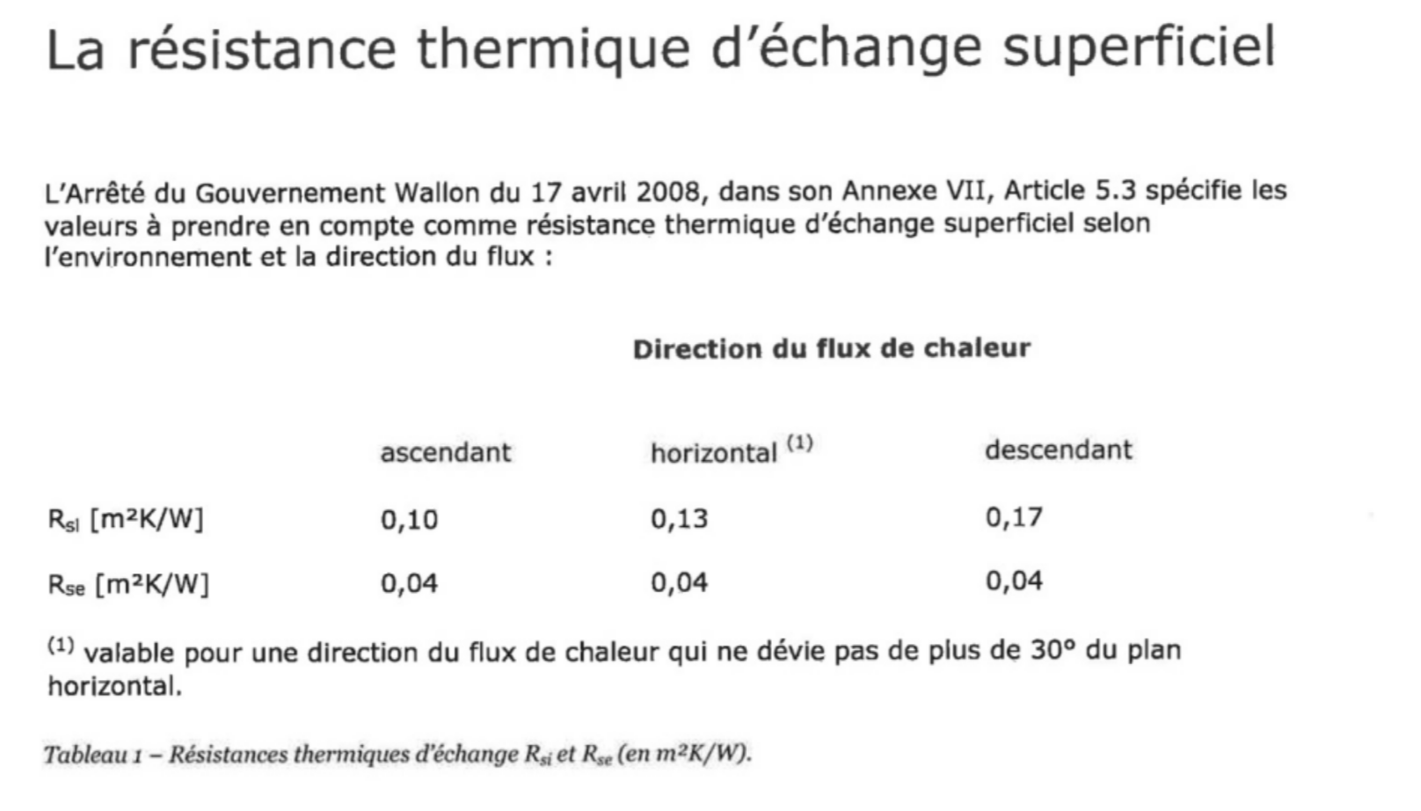
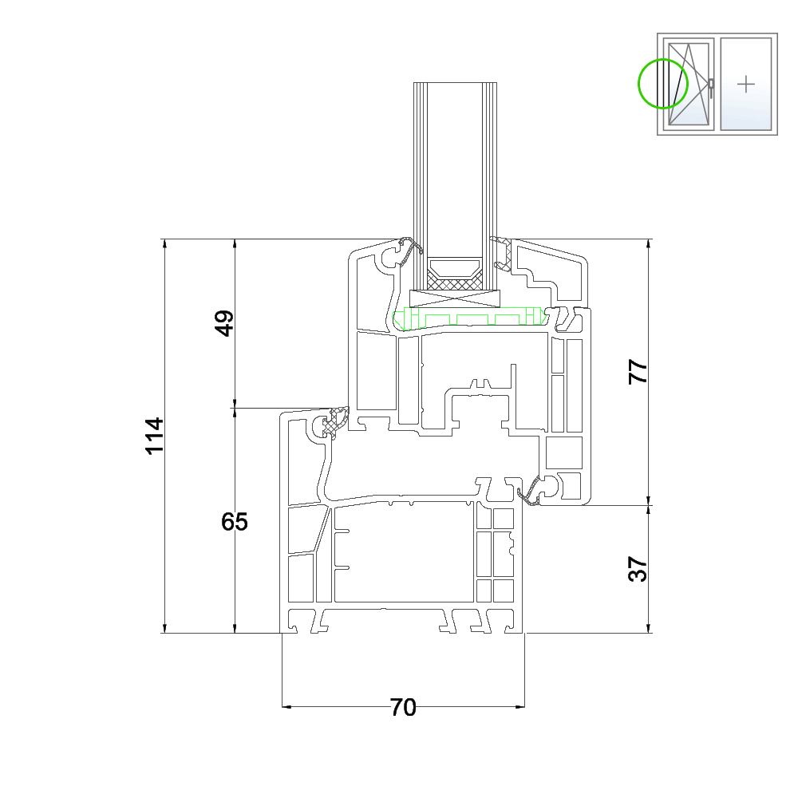
 |  |  |  |  |  |  | Coefficient de convection exterieur | he | Coefficient de convection intérieur | hi | h=1/R |  | Rsi | 0.13
 |  | R=d/lambda |  |  |  |  | horizontal | 25 | horizontal | 7.6923076923 |  |  | Rse | 0.04
 |  | U=1/R |  |  |  |  | ascendant | 25 | ascendant | 10
 |  | Ufinal=1/somme(Rmat +Rconvection) |  |  |  |  | descendant | 25 | descendant | 5.8823529412
 |  |  |  |  |  |  |  |  |  |  |  |  | Base vitrage | Hauteur vitrage | Base encadrement | Hauteur encadrement | Aire vitrage | Aire encadrement | Périmètre du vitrage | Uw | Ufinal avec h | Hypothèse : profilé en Aluminium
Paroi extérieure |  |  |  |  |  |  |  |  | Pour les apports |  |  |  | [m] | [m] | [m] | [m] | [m²] | [m²] | [m] | [W/K] |  | Ug [ W/m²*K ] | 1.1 | Double vitrage H.P en 4/16/4
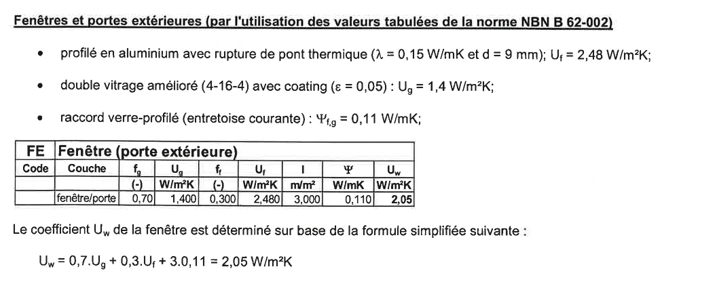
Couches |  |  | d [m] | λ [W/m.K] | R [K/W] | U [W/K] | Source |  | Masse volumique kg/m³ | kg/m² |  | SDR 8 | 2.44 | 0.74 | 2.65 | 0.90 | 1.806 | 0.579 | 6.36 | 1.923 | 1.4491928568 | Uf | 3.28 | la plus ptit d on a pris 20
Brique de terre cuite |  |  | 0.07 | 1.19 | 0.059 | 17 | caract_materiaux.pdf page 3 |  | 1700 | 119 |  | BR 4 | 3.57 | 0.74 | 3.73 | 0.90 | 2.638 | 0.714 | 8.61 | 1.847 | 1.4056725032 | ψg | 0.11 | Pg 54 : C.2.4
Polystyrène expansé |  |  | 0.13 | 0.045 | 2.889 | 0.34615384615 | caract_materiaux.pdf page 10 |  | 20 | 2.6 |  | BR 5 | 3.44 | 0.74 | 3.65 | 0.90 | 2.546 | 0.739 | 8.36 | 1.871 | 1.419281912 | Ug double vitrage [W/m²K] | 2.9 | Double vitrage standard
Béton armé |  |  | 0.14 | 1.7 | 0.082 | 12.142857143 | caract_materiaux.pdf page 7 |  | 2400 | 336 |  | BR 6a | 2.44 | 0.74 | 2.65 | 0.90 | 1.806 | 0.579 | 6.36 | 1.923 | 1.4491928568
Enduit |  |  | 0.005 | 0.93 | 0.005 | 186 | caract_materiaux.pdf page 8 |  | 1400 | 7 |  | BR 6b | 0.44 | 0.74 | 0.65 | 0.90 | 0.326 | 0.259 | 2.36 | 2.510 | 1.7595079121
 |  |  |  |  |  | 0.3120 | / |  | 5520 | 464.6 |  | BR 7a | 1.44 | 0.74 | 1.65 | 0.90 | 1.066 | 0.419 | 4.36 | 2.039 | 1.513955916
 |  |  |  |  |  |  |  |  |  |  |  | BR 7b | 1.44 | 0.74 | 1.65 | 0.90 | 1.066 | 0.419 | 4.36 | 2.039 | 1.513955916
 |  |  |  |  |  |  |  |  |  |  |  | Kitchen/cafet 2 | 3.94 | 0.74 | 4.10 | 0.95 | 2.916 | 0.979 | 9.36 | 1.913 | 1.4432607278
Paroi extérieure rouge |  |  |  |  |  |  |  |  | Pour les apports |  |  | SDR 8 coin | 0.76 | 3.36 | 1.05 | 3.60 | 2.537 | 1.225 | 8.23 | 2.051 | 1.5205490811
Couches |  |  | d [m] | λ [W/m.K] | R [K/W] | U [W/K] | Source |  | Masse volumique | kg/m² |  | SDR 8 (x5) | 1.26 | 3.36 | 1.50 | 3.60 | 4.234 | 1.166 | 9.24 | 1.759 | 1.3541478566
Enduit |  |  | 0.005 | 0.93 | 0.005 | 186 | caract_materiaux.pdf page 8 |  | 1600 | 8 |  | mini hall 11 | 0.96 | 3.36 | 1.19 | 3.60 | 3.226 | 1.058 | 8.64 | 1.860 | 1.4134113193
Bloc de béton |  |  | 0.14 | 1.3 | 0.108 | 9.2857142857 | caract_materiaux.pdf page 6 |  | 2400 | 336 |  | Vitrage 12a/12b | 1.26 | 3.36 | 1.50 | 3.60 | 4.234 | 1.166 | 9.24 | 1.759 | 1.3541478566
Enduit |  |  | 0.005 | 0.93 | 0.005 | 186 | caract_materiaux.pdf page 8 |  | 1600 | 8 |  | Porte de l'entrée | 1.18 | 3.32 | 1.4 | 3.60 | 3.37 | 1.67 | 9 | 2.019 | 1.5029657228
 |  |  |  |  |  | 3.4669 | / |  | 5600 | 352 |  | secretariat (x2) | 1.26 | 3.36 | 1.50 | 3.60 | 4.234 | 1.166 | 9.24 | 1.759 | 1.3541478566
 |  |  |  |  |  |  |  |  |  |  |  | int vitre entrée (x2) | 0.98 | 2.15 | 1.08 | 2.25 | 2.107 | 0.323 | 6.26 | 1.673 | 1.3026308867
Paroi intérieure rouge |  |  |  |  |  |  |  |  | Pour les apports |  |  | mini hall 13 | 0.96 | 3.36 | 1.09 | 3.60 | 3.2256 | 0.6984 | 8.64 | 1.730 | 1.3369569286
Couches |  |  | d [m] | λ [W/m.K] | R [K/W] | U [W/K] | Source |  | Masse volumique | kg/m² |  | secretariat extreme(x2) | 1.26 | 3.36 | 1.49 | 3.60 | 4.2336 | 1.1304 | 9.24 | 1.749 | 1.3480910419
Enduit |  |  | 0.005 | 0.93 | 0.005 | 186.00 | caract_materiaux.pdf page 8 |  | 1600 | 8 |  | Porte coulissante | 0.519 | 2.200 | 0.569 | 2.250 | 1.142 | 0.138 | 5.438 | 1.803 | 1.3800056499
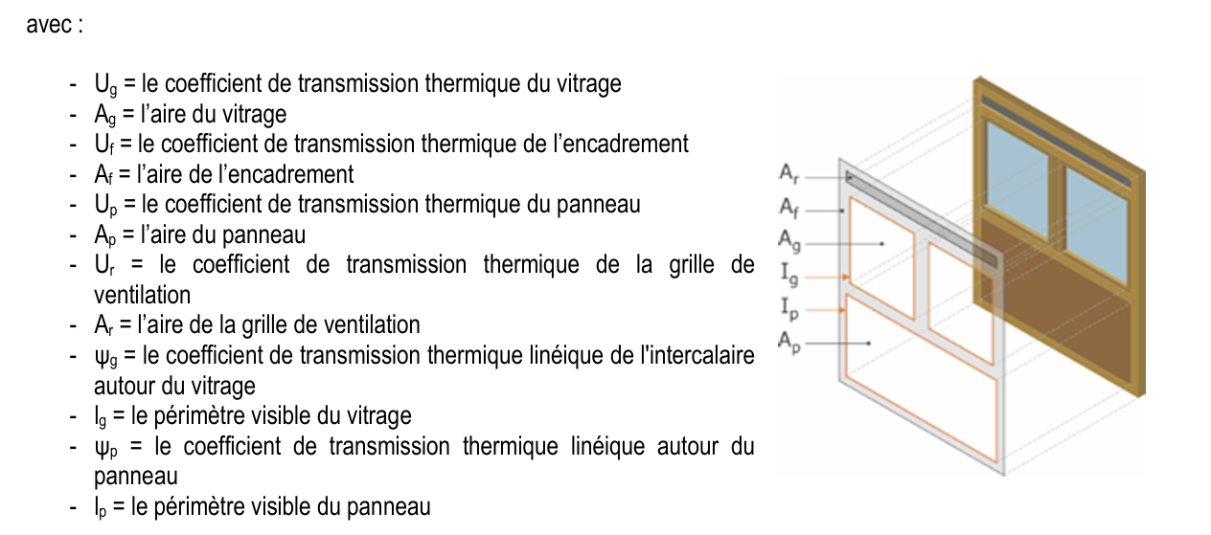
Bloc de béton |  |  | 0.14 | 1.3 | 0.108 | 9.29 | caract_materiaux.pdf page 6 |  | 2400 | 336
Enduit |  |  | 0.005 | 0.93 | 0.005 | 186.00 | caract_materiaux.pdf page 8 |  | 1600 | 8
 |  |  |  |  |  | 2.6424 | / |  | 5600 | 352
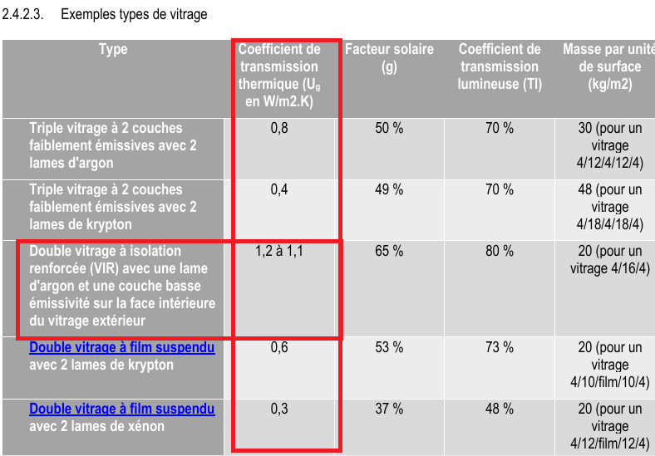
Paroi coffre-fort |  |  |  |  |  |  |  |  | Pour les apports
Couches |  |  | d [m] | λ [W/m.K] | R [K/W] | U [W/K] | Source |  | Masse volumique | kg/m²
Enduit |  |  | 0.005 | 0.93 | 0.005 | 186 | caract_materiaux.pdf page 8 |  | 2500 | 12.5
Béton haute densité |  |  | 0.5 | 1.7 | 0.294 | 3.4 | caract_materiaux.pdf page 25 |  | 2400 | 1200
Enduit |  |  | 0.005 | 0.93 | 0.005 | 186 | caract_materiaux.pdf page 8 |  | 2500 | 12.5
 |  |  |  |  |  | 1.7703 | / |  | 7400 | 1225

Paroi blanche |  |  |  |  |  |  |  |  | Pour les apports
Couches |  |  | d [m] | λ [W/m.K] | R [K/W] | U [W/K] | Source |  | Masse volumique | kg/m²
Enduit |  |  | 0.005 | 0.93 | 0.005 | 186 | caract_materiaux.pdf page 8 |  | 2500 | 12.5
Ytong haute densité |  |  | 0.09 | 0.32 | 0.281 | 3.556 | caract_materiaux.pdf page 6 |  | 1000 | 90
Enduit |  |  | 0.005 | 0.93 | 0.005 | 186 | caract_materiaux.pdf page 8 |  | 2500 | 12.5
 |  |  |  |  |  | 1.8116 | / |  | 6000 | 115

Sol
Couches |  |  | d [m] | λ [W/m.K] | R [K/W] | U [W/K] | Source
Chape armée |  |  | 0.08 | 0.37 | 0.216 | 4.625 | lien en commentaire page 68 |  | CONVECTIF POUR VITRE ET SOL
polyuréthane projeté |  |  | 0.12 | 0.055 | 2.182 | 0.458 | guide_pratiquevol1.pdf page 50
Béton armé |  |  | 0.18 | 1.7 | 0.106 | 9.444 | caract_materiaux.pdf page 7
 |  |  |  |  |  | 0.3994 | /
 |  |  |  |  |  |  |  |  | effet convectif a prendre en compte
Plafond
Couches |  |  | d [m] | λ [W/m.K] | R [K/W] | U [W/K] | Source
Dalle FxPI |  |  | 0.035 | 0.7 | 0.050 | 20 | ????????????
Air |  |  | 0.12 | 0.024 | 5.000 | 0.2 | ?????????????
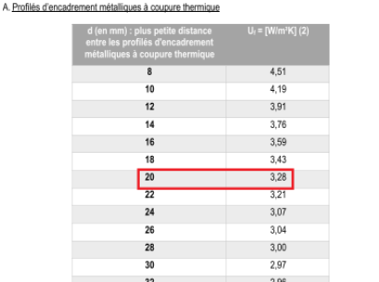
Chape armée |  |  | 0.08 | 0.37 | 0.216 | 4.625 | lien en commentaire page 68
Polyuréthane projeté |  |  | 0.08 | 0.055 | 1.455 | 0.6875 | ????????????????
Hourdis |  |  | 0.18 | 1.65 | 0.109 | 9.1667 | ???????????
Enduit |  |  | 0.005 | 0.93 | 0.005 | 186 | caract_materiaux.pdf page 8
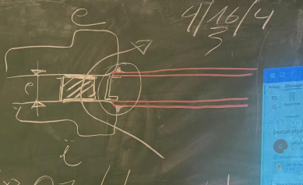
 |  |  |  |  |  | 0.1463 | /

Paroi rouge TREMIS |  |  |  |  |  |  |  |  | Pour les apports
Couches |  |  | d [m] | λ [W/m.K] | R [K/W] | U [W/K] | Source |  | Masse volumique | kg/m²
Enduit |  |  | 0.005 | 0.93 | 0.005 | 186.00 | caract_materiaux.pdf page 8 |  | 1600 | 8
Bloc de béton |  |  | 0.14 | 1.3 | 0.108 | 9.29 | caract_materiaux.pdf page 6 |  | 2400 | 336
 |  |  |  |  |  | 2.9149 | / |  | 4000 | 344

Porte |  |  |  |  |  |  |  |  | Pour les apports
Couches |  |  | d [m] | λ [W/m.K] | R [K/W] | U [W/K] | Source |  | Masse volumique | kg/m²
Enduit |  |  |  |  |  |  | caract_materiaux.pdf page 25

 |  |  |  |  |  | 2.5000 | / |  | 0 | 0

 | sous sol

 | Sol COFFRE FORT
 | Couches |  |  | d [m] | λ [W/m.K] | R [K/W] | U [W/K] | Source
 | Chape armée |  |  | 0.08 | 0.37 | 0.216 | 4.625 | lien en commentaire page 68
 | polyuréthane projeté |  |  | 0.12 | 0.055 | 2.182 | 0.458 | guide_pratiquevol1.pdf page 50
 | Béton armé |  |  | 0.43 | 1.7 | 0.253 | 3.953 | caract_materiaux.pdf page 7
 |  |  |  |  |  |  | 0.3772 | /

Bureau (5)
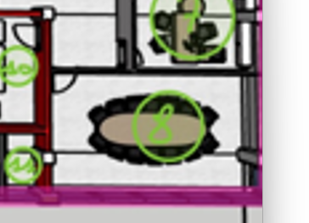
Bureau 5 by BEN
 | Déperdition vers l'exterieur |  |  |  |  |  |  |  |  |  |  |  |  |  |  |  |  | SDR8 | Déperdition vers l'exterieur
 | Code | Paroi | Ak | Uk | ek | Ak.Uk.ek |  |  |  |  |  |  |  |  |  |  |  | by Anis | Code | Paroi |  | Ak | Uk | ek | Ak.Uk.ek
 |  |  | m2 | W/(m²*K) | - | W/K |  |  |  |  |  |  |  |  |  |  |  |  |  |  |  | m2 | W/(m²*K) | - | W/K
 | a | Mur | 16.5874 | 0.31196948579 | 1 | 5.1747626486 |  |  |  |  |  |  |  |  |  |  |  |  | N-E | Mur |  | 10.67295 | 0.31 | 1 | 3.3296347234
 |  | fenetre | 3.285 | 1.4056725032 | 1 | 4.6176341729 |  |  |  |  |  |  |  |  |  |  |  |  | E | Fenêtre |  | 2.385 | 1.4491928568 | 1 | 3.4563249634
 |  |  |  |  |  |  |  |  |  |  |  |  |  |  |  |  |  |  | Coin | Vitrage |  | 3.762 | 1.5205490811 | 1 | 5.720305643
 |  |  |  |  |  | 9.7923968216 |  |  |  |  |  |  |  |  |  |  |  |  | S | Vitrage |  | 27 | 1.3541478566 | 1 | 36.561992128
 | Code | Ponts thermiques | Ψk | lk | ek | Ψk.Ik.Ek |  |  |  |  |  |  |  |  |  |  |  |  |  |  |  |  |  |  | 49.068257458
 |  |  | W/(m.K) | m | - | W/K |  |  |  |  |  |  |  |  |  |  |  |  | Total des ponts thermiques ΣkΨk.lk.ek W/K
 |  |  |  |  |  |  |  |  |  |  |  |  |  |  |  |  |  |  | Coefficients total de déperditions directe vers l'extérieur |  |  |  | HT,ie
 | Total des ponts thermiques ΣkΨk.lk.ek W/K |  |  |  |  | 0 |  |  |  |  |  |  |  |  |  |  |  |  | Déperdition à travers espaces non-chauffés
 | Coefficients total de déperditions directe vers l'extérieur |  |  | HT,ie |  |  | 9.7923968216 |  |  |  |  |  |  |  |  |  |  |  | Code | Paroi |  | Ak | Uk | bu | Ak.Uk.bu | 6.7906452519
 | Déperdition à travers espaces non chauffés |  |  |  |  |  |  |  |  |  |  |  |  |  |  |  |  |  |  |  |  | m2 | W/(m²*K) | - | W/K
 | Code | Paroi | Ak | Uk | bu | Ak.Uk.bu |  |  |  |  |  |  |  |  |  |  |  |  |  | Vers mini hall/approv |  | 17.9892 | 2.642391922 | 0.14285714286 | 6.7906452519
 |  |  |  |  |  |  |  |  |  |  |  |  |  |  |  |  |  |  |  |  |  |  |  |  |  |  |  |  | SDR8 | Apport depuis des espaces chauffés à des températures différentes
 |  |  |  |  |  |  |  |  |  |  |  |  |  |  |  |  |  |  | Total des parois |  |  |  |  |  |  |  |  |  |  | Code | Paroi |  |  | fij | Ak | Uk | fij.Ak.Uk
 |  |  | m2 | W/(m²*K) | - | W/K |  |  |  |  |  |  |  |  |  |  |  |  | Code | Ponts thermiques |  | Ψk | lk | bu | Ψk.Ik.bu |  |  |  |  |  |  |  |  | - | m2 | W/(m²*K) | W/K
 | d | Vers tremis | 19.7 | 2.642391922 | 0.2 | 10.411024173 |  |  |  |  |  |  |  |  |  |  |  |  |  |  |  | W/(m.K) | m | - | W/K |  |  |  |  |  | sol |  |  | 0.500 | 27.473 | 0.399 | 5.486
 |  | sol | 20.3868 | 0.39937430013 | 0.4 | 3.2567855927 |  |  |  |  |  |  |  |  |  |  |  |  |  | / |  |  |  |  |  |  |  |  |  |  | Couloir |  |  | -0.125 | 13.045 | 1.812 | -2.954
 |  |  | 0 | 0 | 0 | 0 |  |  |  |  |  |  |  |  |  |  |  |  | Coefficients total de déperditions directe à travers espaces non chauffées (H iue) |  |  |  |  |  |  |  |  |  |  |  | Portes vers couloir |  |  | -0.125 | 1.644 | 2.500 | -0.514
 | Total des parois |  |  |  |  | 13.667809765 |  |  |  |  |  |  |  |  |  |  |  |  | Déperditions directes par le sol |  |  |  |  |  |  |  |  |  |  |  | Bureau
 | Code | Ponts thermiques | Ψk | lk | bu | Ψk.Ik.bu |  |  |  |  |  |  |  |  |  |  |  |  | Code | Paroi |  | Ak | Uk | ek | Ak.Uk.ek
 |  |  | W/(m.K) | m | - | W/K |  |  |  |  |  |  |  |  |  |  |  |  |  |  |  | m2 | W/(m²*K) | - | W/K
 |  | / |  |  |  |  |  |  |  |  |  |  |  |  |  |  |  |  |  | Aucune
 | Coefficients total de déperditions directe à travers espaces non chauffées (H iue) |  |  |  |  |  |  |  |  |  |  |  |  |  |  |  |  |  | Coefficients total de déperditions directe à travers le sol |  |  |  | Ht,ig |  |  | 55.85890271 |  |  |  | Coefficient total de déperditions vers des espaces chauffés à des températures différentes |  |  |  |  |  |  | HT,ij
 | Déperditions directes par le sol |  |  |  |  |  |  |  |  |  |  |  |  |  |  |  |  |  | Déperditions vers des espaces chauffés à des températures différentes |  |  |  |  |  |  |  |  |  |  | Coefficient total de déperditions par transmission |  |  |  | HT,l = Ht,ie+HT,lue+HT,lg+HT,ij W/K |  |  |  | 5.486
 | Code | Paroi | Ak | Uk | ek | Ak.Uk.ek |  |  |  |  |  |  |  |  |  |  |  |  |  |  |  |  |  |  |  |  |  |  |  | Données de température de base
 |  |  | m2 | W/(m²*K) | - | W/K |  |  |  |  |  |  |  |  |  |  |  |  |  |  |  |  |  |  |  |  |  |  |  | Température extérieure de base |  |  |  |  | θe | °C | 32
 |  |  |  |  |  |  |  |  |  |  |  |  |  |  |  |  |  |  | Code | Paroi |  | fij | Ak | Uk | fij.Ak.Uk |  |  |  |  | Température intérieure de base |  |  |  |  | θint,l | °C | 24
 | Coefficients total de déperditions directe à travers le sol |  |  | Ht,ig |  |  |  |  |  |  |  |  |  |  |  |  |  |  |  |  |  | - | m2 | W/(m²*K) | W/K
 | Déperditions vers des espaces chauffés à des températures différentes |  |  |  |  |  |  |  |  |  |  |  |  |  |  |  |  |  |  | Sol |  | 0.35714285714 | 36.2202 | 0.39937430013 | 5.1662203663 |  |  |  |  |  |  |  |  |  |  |  |  |  | [W]
 | Code | Paroi | fij | Ak | Uk | fij.Ak.Uk |  |  |  |  |  |  |  |  |  |  |  |  |  | Couloir |  | 0.071428571429 | 12.130875 | 1.8115853807 | 1.5697225575 |  |  |  |  | Ecart de température de base |  |  |  |  | θint,l - θe | °C | 8
 |  |  | - | m2 | W/(m²*K) | W/K |  |  |  |  |  |  |  |  |  |  |  |  |  | porte vers couloir |  | 0.071428571429 | 1.6443 | 2.5 | 0.293625 |  |  |  |  | Déperditions de base par transmission avec l'extérieur 𝚽T,i=HT,i.(θint,i-θe) |  |  |  |  |  |  |  | #REF!
 | c | couloir | 0.13333333333 | 15.563 | 1.8115853807 | 3.7591604373 |  |  |  |  |  |  |  |  |  |  |  |  | Coefficient total de déperditions vers des espaces chauffés à des températures différentes |  |  |  |  |  | HT,ij | 7.0295679238 |  |  |  | Données de température de pièces adjacentes
 | b | bureau | 0 | 19.7394 | 1.8115853807 | 0 |  |  |  |  |  |  |  |  |  |  |  |  | Coefficient total de déperditions par transmission |  |  | HT,l = Ht,ie+HT,lue+HT,lg+HT,ij W/K |  |  |  |  |  |  |  | Nom de pièce |  |  |  |  | T hiver | T été | ΔT hiver | ΔT été
 | c | porte | 0.13333333333 | 1.64 | 2.5 | 0.54666666667 |  |  |  |  |  |  |  |  |  |  |  |  | Données de température |  |  |  |  |  |  |  |  |  |  | sol |  |  |  |  | / | 20 | / | 12
 | Coefficient total de déperditions vers des espaces chauffés à des températures différentes |  |  |  |  | 4.305827104 |  |  |  |  |  |  |  |  |  |  |  |  | Température extérieure de base |  |  |  | θe | °C | -8 |  |  |  |  | couloir |  |  |  |  | / | 25 | / | 7
 | Coefficient total de déperditions par transmission |  | HT,l = Ht,ie+HT,lue+HT,lg+HT,ij W/K |  |  |  | 27.766033691 |  |  |  |  |  |  |  |  |  |  |  | Température intérieure de base |  |  |  | θint,l | °C | 20 |  |  |  |  |  |  |  |  |  | / | 0 | / | 32
 | Données de température |  |  |  |  |  |  |  |  |  |  |  |  |  |  |  |  |  | Ecart de température de base |  |  |  | θint,l - θe | °C | 28 |  |  |  |  |  |  |  |  |  | / | 0 | / | 32 | [W]
 | Température extérieure de base |  |  | θe | °C | -10 |  |  |  |  |  |  |  |  |  |  |  |  | Déperditions de base par transmission 𝚽T,i=HT,i.(θint,i-θe) |  |  |  |  |  |  | 1760.8771777 |  |  |  |  |  |  |  |  | / | 0 | / | 32 | [W]
 | Température intérieure de base |  |  | θint,l | °C | 22 |  |  |  |  |  |  |  |  |  |  |  |  | Données de température de pièces adjacentes |  |  |  |  |  |  |  |  |  |  | Déperditions de base par transmission avec les pièces adjacentes
 | Ecart de température de base |  |  | θint,l - θe | °C | 32 |  |  |  |  |  |  |  |  |  |  |  |  | Nom de pièce |  |  |  | T hiver | T été | ΔT hiver | ΔT été |  |  |  | Déperditions totales de la pièce |  |  |  |  |  |  |  | 43.887241841
 | Déperditions de base par transmission 𝚽T,i=HT,i.(θint,i-θe) |  |  |  |  |  | 888.51307811 | [W] |  |  |  |  |  |  |  |  |  |  | MiniHall/approv |  |  |  | 16 | / | 4 | #VALUE! | 62.888470633
 | Données de température de pièces adjacentes |  |  |  |  |  |  |  |  |  |  |  |  |  |  |  |  |  | Sol |  |  |  | 10 | 10 | 10 | 10
 | Nom de pièce |  |  | T hiver | T été | ΔT hiver | ΔT été |  |  |  |  |  |  |  |  |  |  |  | Couloir |  |  |  | 18 | 25 | 2 | -5
 | Escalier |  |  | 16 | / | 6 | #VALUE! |  |  |  |  |  |  |  |  |  |  |  | BR7 |  |  |  | 22 | 26
 | Couloir |  |  | #REF! | / | #REF! | #VALUE! |  |  |  |  |  |  |  |  |  |  |  | Déperditions de base par transmission avec les pièces adjacentes |  |  |  |  |  |  | 51.662203663
 | Sol |  |  | 20 | 20 | 2 | 2 |  |  |  |  |  |  |  |  |  |  |  | Déperditions totales de la pièce |  |  |  |  |  |  | 1760.8771777 | [W] |  | BR5 | Apport depuis des espaces chauffés à des températures différentes
 | Déperditions de base par transmission avec les pièces adjacentes |  |  |  |  |  |  | [W] |  |  |  |  |  |  |  |  |  |  |  |  |  |  |  |  |  |  |  |  |  | Code | Paroi |  |  | fij | Ak | Uk | fij.Ak.Uk
 | Déperditions totales de la pièce |  |  |  |  |  | 888.51307811 | [W] |  |  |  |  |  |  |  |  |  |  |  |  |  |  |  |  |  |  |  |  |  |  |  |  |  | - | m2 | W/(m²*K) | W/K
 |  |  |  |  |  |  |  |  |  |  |  |  |  |  |  |  |  | Bureau 7 | Déperdition vers l'exterieur |  |  |  |  |  |  |  |  |  |  |  | sol |  |  | 1.000 | 20.387 | 0.399 | 8.142
Bureau 6 BEN |  |  |  |  |  |  |  |  |  |  |  |  |  |  |  |  |  | by Anis | Code | Paroi |  | Ak | Uk | ek | Ak.Uk.ek |  |  |  |  |  | Couloir |  |  | 0.167 | 15.563 | 1.812 | 4.699
 | Déperdition vers l'exterieur |  |  |  |  |  |  |  |  |  |  |  |  |  |  |  |  |  |  |  |  | m2 | W/(m²*K) | - | W/K |  |  |  |  |  | Portes vers couloir |  |  | 1.000 | 1.640 | 2.642 | 4.334
 | Code | Paroi | Ak | Uk | ek | Ak.Uk.ek |  |  |  |  |  |  |  |  |  |  |  |  | E | Mur |  | 12.79 | 0.31196948579 | 1 | 3.9900897233 |  |  |  |  |  | Tremis
 |  |  | m2 | W/(m²*K) | - | W/K |  |  |  |  |  |  |  |  |  |  |  |  |  | Plafond |  | 15.78 | 0.14630087904 | 1 |  |  | [W]
 | d | Mur | 9.18 | 0.31196948579 | 1 | 2.8638798796 |  |  |  |  |  |  |  |  |  |  |  |  |  |  |  |  |  |  |  |  | [W]
 |  |  | = | = |  |  |  |  |  |  |  |  |  |  |  |  |  |  |  | Fenêtre a |  | 1.485 | 2.0386478114 | 1 | 3.027392
 |  | Fenêtre a | 4.77 | 1.4491928568 | 1 | 6.9126499267 |  |  |  |  |  |  |  |  |  |  |  |  |  | Fenêtre b |  | 1.485 | 2.0386478114 | 1 | 3.027392 |  |  |  |  | Coefficient total de déperditions vers des espaces chauffés à des températures différentes |  |  |  |  |  |  | HT,ij
 |  | Fenêtre b | 1.17 | 1.7595079121 | 1 | 2.0586242572 |  |  |  |  |  |  |  |  |  |  |  |  |  |  |  |  |  |  | 10.044873723 |  |  |  |  | Coefficient total de déperditions par transmission |  |  |  | HT,l = Ht,ie+HT,lue+HT,lg+HT,ij W/K |  |  |  | 17.174
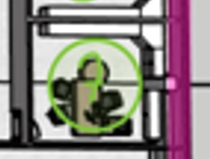
 |  |  |  |  |  | 11.835154063 |  |  |  |  |  |  |  |  |  |  |  |  | Code | Ponts thermiques |  | Ψk | lk | ek | Ψk.Ik.Ek |  |  |  |  | Données de température de base
 | Code | Ponts thermiques | Ψk | lk | ek | Ψk.Ik.Ek |  |  | BR6 | Apport depuis des espaces chauffés à des températures différentes |  |  |  |  |  |  |  |  |  |  |  | W/(m.K) | m | 1 | W/K |  |  |  |  | Température extérieure de base |  |  |  |  | θe | °C | 32
 |  |  | W/(m.K) | m | - | W/K |  |  |  | Code | Paroi | fij | Ak | Uk | fij.Ak.Uk |  |  |  |  |  |  |  |  |  |  |  |  |  |  | Température intérieure de base |  |  |  |  | θint,l | °C | 26
 |  |  |  |  |  |  |  |  |  |  |  | - | m2 | W/(m²*K) | W/K
 |  |  |  |  |  |  |  |  |  |  | sol | 1.000 | 20.160 | 0.399 | 8.051 |  |  |  | Total des ponts thermiques ΣkΨk.lk.ek W/K |  |  |  |  |  | 0 |  |  |  |  |  |  |  |  |  |  |  |  |  | [W]
 | Total des ponts thermiques ΣkΨk.lk.ek W/K |  |  |  |  | 0 |  |  |  |  | Couloir | 0.167 | 19.897 | 1.812 | 6.008 |  |  |  | Coefficients total de déperditions directe vers l'extérieur |  |  |  | HT,ie |  |  |  |  |  |  | Ecart de température de base |  |  |  |  | θint,l - θe | °C | 6
 | Coefficients total de déperditions directe vers l'extérieur |  |  | HT,ie |  |  | 11.835154063 |  |  |  | Portes vers couloir | 0.167 | 1.640 | 2.500 | 0.683 |  |  |  | Déperdition à travers espaces non-chauffés |  |  |  |  |  |  | 10.044873723 |  |  |  | Déperditions de base par transmission avec l'extérieur 𝚽T,i=HT,i.(θint,i-θe) |  |  |  |  |  |  |  | #REF!
 | Déperdition à travers espaces non-chauffés |  |  |  |  |  |  |  |  |  |  |  |  |  |  |  |  |  | Code | Paroi |  | Ak | Uk | bu | Ak.Uk.bu |  |  |  |  | Données de température de pièces adjacentes
 | Code | Paroi | Ak | Uk | bu | Ak.Uk.bu |  |  |  |  |  |  |  |  |  |  |  |  |  |  |  | m2 | W/(m²*K) | - | W/K |  |  |  |  | Nom de pièce |  |  |  |  | T hiver | T été | ΔT hiver | ΔT été
 |  |  | m2 | W/(m²*K) | - | W/K |  |  |  |  |  |  |  |  |  |  |  |  |  |  |  |  |  |  |  |  |  |  |  | sol |  |  |  |  | / | 20 | / | 12
 |  | sol | 20.16 | 0.39937430013 | 0.4 | 3.2205543562 |  |  |  |  |  |  |  |  |  |  |  |  |  |  |  |  |  |  | 0 |  |  |  |  | couloir |  |  |  |  | / | 25 | / | 7
 |  |  |  |  |  |  |  |  |  | Coefficient total de déperditions vers des espaces chauffés à des températures différentes |  |  |  |  | HT,ij |  |  |  | Total des parois |  |  |  |  |  | 0 |  |  |  |  | Tremis |  |  |  |  | / | 20 | / | 12
 |  | Portes vers couloir | 0 | 0 | 0 | 0 |  |  |  | Coefficient total de déperditions par transmission |  | HT,l = Ht,ie+HT,lue+HT,lg+HT,ij W/K |  |  |  | 14.742 |  |  | Code | Ponts thermiques |  | Ψk | lk | bu | Ψk.Ik.bu |  |  |  |  |  |  |  |  |  | / | 0 | / | 32 | [W]
 | Total des parois |  |  |  |  | 3.2205543562 |  |  |  | Données de température de base |  |  |  |  |  |  |  |  |  |  |  | W/(m.K) | m | - | W/K |  |  |  |  |  |  |  |  |  | / | 0 | / | 32 | [W]
 | Code | Ponts thermiques | Ψk | lk | bu | Ψk.Ik.bu |  |  |  | Température extérieure de base |  |  | θe | °C | 32 |  |  |  |  | / |  |  |  |  |  |  |  |  |  | Déperditions de base par transmission avec les pièces adjacentes
 |  |  | W/(m.K) | m | - | W/K |  |  |  | Température intérieure de base |  |  | θint,l | °C | 26 |  |  |  | Coefficients total de déperditions directe à travers espaces non chauffées (H iue) |  |  |  |  |  |  |  |  |  |  | Déperditions totales de la pièce |  |  |  |  |  |  |  | 103.04662368
 |  | / |  |  |  |  |  |  |  |  |  |  |  |  |  |  |  |  | Déperditions directes par le sol
 | Coefficients total de déperditions directe à travers espaces non chauffées (H iue) |  |  |  |  |  | 3.2205543562 |  |  |  |  |  |  |  |  |  | [W] |  | Code | Paroi |  | Ak | Uk | ek | Ak.Uk.ek
 | Déperditions directes par le sol |  |  |  |  |  |  |  |  | Ecart de température de base |  |  | θint,l - θe | °C | 6
 | Code | Paroi | Ak | Uk | ek | Ak.Uk.ek |  |  |  | Déperditions de base par transmission avec l'extérieur 𝚽T,i=HT,i.(θint,i-θe) |  |  |  |  |  | #REF!
 |  |  | m2 | W/(m²*K) | - | W/K |  |  |  | Données de température de pièces adjacentes |  |  |  |  |  |  |  |  |  |  |  | m2 | W/(m²*K) | - | W/K
 |  |  |  |  |  |  |  |  |  | Nom de pièce |  |  | T hiver | T été | ΔT hiver | ΔT été
 | Coefficients total de déperditions directe à travers le sol |  |  | Ht,ig |  |  |  |  |  | sol |  |  | / | 20 | / | 12
 | Déperditions vers des espaces chauffés à des températures différentes |  |  |  |  |  |  |  |  | couloir |  |  | / | 25 | / | 7 |  |  | Coefficients total de déperditions directe à travers le sol |  |  |  | Ht,ig |  |  |  |  |  |  |  | BR7 | Apport depuis des espaces chauffés à des températures différentes
 | Code | Paroi | fij | Ak | Uk | fij.Ak.Uk |  |  |  |  |  |  | / | 0 | / | 32 |  |  | Déperditions vers des espaces chauffés à des températures différentes |  |  |  |  |  |  |  |  |  |  |  |  | Code | Paroi |  |  | fij | Ak | Uk | fij.Ak.Uk
 |  |  | - | m2 | W/(m²*K) | W/K |  |  |  |  |  |  | / | 0 | / | 32 | [W] |  | Code | Paroi |  | fij | Ak | Uk | fij.Ak.Uk |  |  |  |  |  |  |  |  |  |  | - | m2 | W/(m²*K) | W/K
 | a | bureau | 0 | 19.897 | 1.8115853807 | 0 |  |  |  |  |  |  | / | 0 | / | 32 | [W] |  |  |  |  | - | m2 | W/(m²*K) | W/K |  |  |  |  |  |  |  | Vers SDR 8 |  |  | 0.333 | 19.883 | 1.812 | 12.006
 | b | couloir | 0.13333333333 | 15.76 | 1.8115853807 | 3.8067447466 |  |  |  | Déperditions de base par transmission avec les pièces adjacentes |  |  |  |  |  |  |  |  |  | vers SDR 8 |  | 0.066666666667 | 19.8828 | 1.8115853807 | 2.4012926538 |  |  |  |  |  |  |  | Couloir |  |  | 0.167 | 15.780 | 1.812 | 4.764
 | c | bureau | 0 | 19.7 | 1.8115853807 | 0 |  |  |  | Déperditions totales de la pièce |  |  |  |  |  | 88.453429663 |  |  |  | Vers couloir |  | 0.13333333333 | 15.78 | 1.8115853807 | 3.811575641 |  |  |  |  |  |  |  | Portes vers couloir |  |  | 0.167 | 1.644 | 2.500 | 0.685
 |  | porte vers couloirs | 0.13333333333 | 1.64 | 2.5 | 0.54666666667 |  |  |  |  |  |  |  |  |  |  |  |  |  | Vers sol |  | 0.066666666667 | 36.0996 | 0.39937430013 | 0.96115016566 |  |  |  |  |  |  |  | sol |  |  | 1.000 | 36.100 | 0.399 | 14.417
 | Coefficient total de déperditions vers des espaces chauffés à des températures différentes |  |  |  |  | 4.3534114133 |  |  |  |  |  |  |  |  |  |  |  |  |  | Porte vers couloir |  | 0.73333333333 | 1.6443 | 2.5 | 3.01455
 | Coefficient total de déperditions par transmission |  | HT,l = Ht,ie+HT,lue+HT,lg+HT,ij W/K |  |  |  |  |  |  |  |  |  |  |  |  |  |  |  | Coefficient total de déperditions vers des espaces chauffés à des températures différentes |  |  | HT,l = Ht,ie+HT,lue+HT,lg+HT,ij W/K |  |  |  | 10.18856846
 | Données de température |  |  |  |  |  |  |  |  |  |  |  |  |  |  |  |  |  | Coefficient total de déperditions par transmission
 | Température extérieure de base |  |  | θe | °C | -8 |  |  |  |  |  |  |  |  |  |  |  |  | Données de température |  |  |  | θe | °C | -8 |  |  |  |  |  |  | Coefficient total de déperditions vers des espaces chauffés à des températures différentes |  |  |  |  |  |  | HT,ij
 | Température intérieure de base |  |  | θint,l | °C | 22 |  |  |  |  |  |  |  |  |  |  |  |  | Température extérieure de base |  |  |  | θint,l | °C | 22 |  |  |  |  |  |  | Coefficient total de déperditions par transmission |  |  |  | HT,l = Ht,ie+HT,lue+HT,lg+HT,ij W/K |  |  |  | 31.873
 | Ecart de température de base |  |  | θint,l - θe | °C | 30 |  |  |  |  |  |  |  |  |  |  |  |  | Température intérieure de base |  |  |  | θint,l - θe | °C | 30 |  |  |  |  |  |  | Données de température de base
 | Déperditions de base par transmission 𝚽T,i=HT,i.(θint,i-θe) |  |  |  |  |  | 582.27359499 | [W] |  |  |  |  |  |  |  |  |  |  | Ecart de température de base |  |  |  |  |  |  |  |  |  |  |  |  | Température extérieure de base |  |  |  |  | θe | °C | 32
 | Données de température de pièces adjacentes |  |  |  |  |  |  |  |  |  |  |  |  |  |  |  |  |  | Déperditions de base par transmission avec l'extérieur 𝚽T,i=HT,i.(θint,i-θe) |  |  |  |  |  |  | 607.00326551 |  |  |  |  |  | Température intérieure de base |  |  |  |  | θint,l | °C | 26
 | Nom de pièce |  |  | T hiver | T été | ΔT hiver | ΔT été |  |  |  |  |  |  |  |  |  |  |  | Données de température de pièces adjacentes |  |  |  | T hiver | T été | ΔT hiver
 | Couloir |  |  | 18 | / | 4 | #VALUE! |  |  |  |  |  |  |  |  |  |  |  | Nom de pièce |  |  |  | 20 | 24 | 2 | ΔT été | 20.233442184 |  |  |  |  |  |  |  |  |  |  |  |  |  | [W]
 | Sol |  |  | 10 | 20 | 12 | 2 |  |  |  |  |  |  |  |  |  |  |  | SDR 8 |  |  |  | 18 | 25 | 4 | -2 |  |  |  |  |  | Ecart de température de base |  |  |  |  | θint,l - θe | °C | 6
 |  |  |  |  |  |  |  | [W] |  |  |  |  |  |  |  |  |  |  | Couloir |  |  |  | 20 | 20 | 2 | -3 |  |  |  |  |  | Déperditions de base par transmission avec l'extérieur 𝚽T,i=HT,i.(θint,i-θe) |  |  |  |  |  |  |  | #REF!
 |  |  |  |  |  |  | 582.27359499 | [W] |  |  |  |  |  |  |  |  |  |  | Sol |  |  |  |  |  |  | 2 |  |  |  |  |  | Données de température de pièces adjacentes
 |  |  |  |  |  |  |  |  |  |  |  |  |  |  |  |  |  |  | Déperditions de base par transmission avec les pièces adjacentes |  |  |  |  |  |  |  |  |  |  |  |  | Nom de pièce |  |  |  |  | T hiver | T été | ΔT hiver | ΔT été
 |  |  |  |  |  |  |  |  |  |  |  |  |  |  |  |  |  |  | Déperditions totales de la pièce |  |  |  |  |  |  | 607.00326551 | [W] |  |  |  |  | sol |  |  |  |  | / | 20 | / | 12
Secretariat | Déperdition vers l'exterieur |  |  |  |  |  |  |  |  |  |  |  |  |  |  |  |  |  |  |  |  |  |  |  |  |  |  |  |  |  |  | couloir |  |  |  |  | / | 25 | / | 7
 | Code | Paroi | Ak | Uk | ek | Ak.Uk.ek |  |  |  |  |  |  |  |  |  |  |  |  |  |  |  |  |  |  |  |  |  |  |  |  |  | SDR8 |  |  |  |  | / | 24 | / | 8
 |  |  | m2 | W/(m²*K) | - | W/K |  |  |  |  |  |  |  |  |  |  |  |  |  |  |  |  |  |  |  |  |  |  |  |  |  |  |  |  |  |  | / | 0 | / | 32 | [W]
 |  |  |  |  |  |  |  |  |  |  |  |  |  |  |  |  |  |  |  |  |  |  |  |  |  |  |  |  |  |  |  |  |  |  |  |  | / | 0 | / | 32 | [W]
 |  | Fenêtre | 10.8 | 1.3480910419 | 1 | 14.559383252 |  |  |  |  |  |  |  |  |  |  |  |  |  |  |  |  |  |  |  |  |  |  |  |  |  | Déperditions de base par transmission avec les pièces adjacentes
 |  | Fenêtre extreme | 10.728 | 1.3480910419 | 1 | 14.462320697 |  |  |  |  |  |  |  |  |  |  |  |  |  |  |  |  |  |  |  |  | [W] |  |  |  |  | Déperditions totales de la pièce |  |  |  |  |  |  |  | 191.23986183
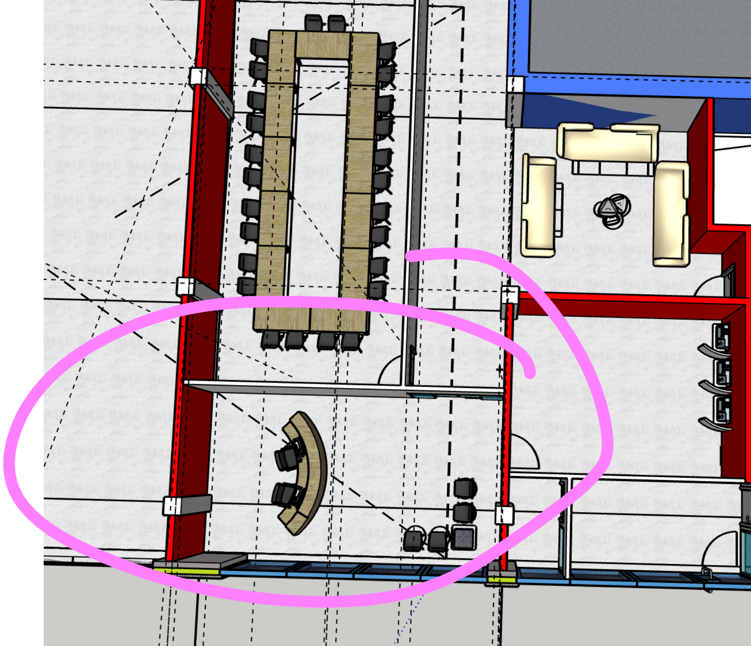
 | S | Mur | 6.292275 | 3.4668654833 | 1 | 21.814471009 |  |  |  |  |  |  |  |  |  |  |  |  |  |  |  |  |  |  |  |  | [W]
 |  |  |  |  |  | 36.276791706
 | Code | Ponts thermiques | Ψk | lk | ek | Ψk.Ik.ek
 |  |  | W/(m.K) | m | - | W/K

 | Total des ponts thermiques ΣkΨk.lk.ek W/K |  |  |  |  | 0
 | Coefficients total de déperditions directe vers l'extérieur |  |  | HT,ie |  |  | 36.276791706
 | Déperdition à travers espaces non-chauffés |  |  |  |  |  |  |  |  |  |  |  |  |  |  |  |  |  |  | Apport depuis des espaces chauffés à des températures différentes
 | Code | Paroi | Ak | Uk | bu | Ak.Uk.bu |  |  |  |  |  |  |  |  |  |  |  |  | Secretaria | Code | Paroi |  | fij | Ak | Uk | fij.Ak.Uk
 |  |  | m2 | W/(m²*K) | - | W/K |  |  |  |  |  |  |  |  |  |  |  |  |  |  |  |  | - | m2 | W/(m²*K) | W/K
 |  |  |  |  |  |  |  |  |  |  |  |  |  |  |  |  |  |  |  |  | Vers SDR + salle d'attente |  | 0.333 | 24.467 | 1.812 | 14.774
 |  |  |  |  |  |  |  |  |  |  |  |  |  |  |  |  |  |  |  |  | Portes coulissantes vers salle d'attente |  | 0.000 | 5.121 | 1.380 | 0.000
 | Total des parois |  |  |  |  | 0 |  |  |  |  |  |  |  |  |  |  |  |  |  |  | Vers distributeur |  | 0.167 | 7.062 | 2.642 | 3.110
 | Code | Ponts thermiques | Ψk | lk | bu | Ψk.Ik.bu |  |  |  |  |  |  |  |  |  |  |  |  |  |  | Portes vers distributeur |  | 0.167 | 1.644 | 2.500 | 0.685
 |  |  | W/(m.K) | m | - | W/K |  |  |  |  |  |  |  |  |  |  |  |  |  |  | Sol |  | 1.000 | 24.806 | 0.399 | 9.907
 |  | / |  |  |  |  |  |  |  |  |  |  |  |  |  |  |  |  |  |  | vers espace a gauche |  | 0.000 | 5.996 | 0.312 | 0.000
 | Coefficients total de déperditions directe à travers espaces non chauffées (H iue) |  |  |  |  |  |  |  |  |  |  |  |  |  |  |  |  |  |  |  | Vers entrée |  | 0.167 | 17.042 | 2.642 | 7.505
 | Déperditions directes par le sol |  |  |  |  |  |  |  |  |  |  |  |  |  |  |  |  |  |  | Coefficient total de déperditions vers des espaces chauffés à des températures différentes |  |  |  |  |  | HT,ij
 | Code | Paroi | Ak | Uk | ek | Ak.Uk.ek |  |  |  |  |  |  |  |  |  |  |  |  |  | Coefficient total de déperditions par transmission |  |  | HT,l = Ht,ie+HT,lue+HT,lg+HT,ij W/K |  |  |  | 35.982
 |  |  | m2 | W/(m²*K) | - | W/K |  |  |  |  |  |  |  |  |  |  |  |  |  | Données de température de base
 |  |  |  |  |  |  |  |  |  |  |  |  |  |  |  |  |  |  |  | Température extérieure de base |  |  |  | θe | °C | 32
 | Coefficients total de déperditions directe à travers le sol |  |  | Ht,ig |  |  |  |  |  |  |  |  |  |  |  |  |  |  |  | Température intérieure de base |  |  |  | θint,l | °C | 26
 | Déperditions vers des espaces chauffés à des températures différentes
 | Code | Paroi | fij | Ak | Uk | fij.Ak.Uk |  |  |  |  |  |  |  |  |  |  |  |  |  |  |  |  |  |  |  |  |  | [W]
 |  |  | - | m2 | W/(m²*K) | W/K |  |  |  |  |  |  |  |  |  |  |  |  |  | Ecart de température de base |  |  |  | θint,l - θe | °C | 6
 |  | Vers SDR + salle d'attente | 0.066666666667 | 24.4665 | 1.8115853807 | 2.9548769145 |  |  |  |  |  |  |  |  |  |  |  |  |  | Déperditions de base par transmission avec l'extérieur 𝚽T,i=HT,i.(θint,i-θe) |  |  |  |  |  |  | #REF!
 |  | Portes coulissantes vers salle d'attente | 0.066666666667 | 5.121 | 1.3800056499 | 0.47113392889 |  |  |  |  |  |  |  |  |  |  |  |  |  | Données de température de pièces adjacentes
 |  | Vers distributeur | 0.13333333333 | 7.06155 | 2.642391922 | 2.4879176903 |  |  |  |  |  |  |  |  |  |  |  |  |  | Nom de pièce |  |  |  | T hiver | T été | ΔT hiver | ΔT été
 |  | Portes vers distributeur | 0.13333333333 | 1.6443 | 2.5 | 0.5481 |  |  |  |  |  |  |  |  |  |  |  |  |  | entrée |  |  |  | / | 25 | / | 7
 |  | Sol | 0.4 | 24.81 | 0.39937430013 | 3.962791493 |  |  |  |  |  |  |  |  |  |  |  |  |  | salle de reunion |  |  |  | / | 24 | / | 8
 |  | vers espace a gauche | 0 | 5.9964 | 0.31196948579 | 0 |  |  |  |  |  |  |  |  |  |  |  |  |  | sale d'attente |  |  |  | / | 26 | / | 6
 |  | Vers entrée | 0.13333333333 | 17.0424 | 2.642391922 | 6.0043600122 |  |  |  |  |  |  |  |  |  |  |  |  |  | sol |  |  |  | / | 20 | / | 12 | [W]
 | Coefficient total de déperditions vers des espaces chauffés à des températures différentes |  |  |  |  | HT,ij | 10.424820027 |  |  |  |  |  |  |  |  |  |  |  |  | Distributeur |  |  |  | / | 25 | / | 7 | [W]
 | Coefficient total de déperditions par transmission |  | HT,l = Ht,ie+HT,lue+HT,lg+HT,ij W/K
 | Données de température de base |  |  |  |  |  |  |  |  |  |  |  |  |  |  |  |  |  |  |  |  |  |  |  |  |  | 215.8910126
 | Température extérieure de base |  |  | θe | °C | -8 |  |  |  |  |  |  |  |  |  |  |  |  |  | Déperditions de base par transmission avec les pièces adjacentes
 | Température intérieure de base |  |  | θint,l | °C | 22 |  |  |  |  |  |  |  |  |  |  |  |  |  | Déperditions totales de la pièce
 | Ecart de température de base |  |  | θint,l - θe | °C | 30
 | Déperditions de base par transmission 𝚽T,i=HT,i.(θint,i-θe) |  |  |  |  |  | 1401.048352 | [W]
 | Données de température de pièces adjacentes
 | Nom de pièce |  |  | T hiver | T été | ΔT hiver | ΔT été
 | Entrée |  |  | 18 | / | 4 | #VALUE!
 | Salle de réunion |  |  | 20 | 24 | 2 | -2
 | Salle d'attente |  |  | 20 | 26 | 2 | -4
 | Sol |  |  | 10 | 20 | 12 | 2
 | Distributeur |  |  | 18 |  | 4
 |  |  |  |  |  |  |  | [W]
 |  |  |  |  |  |  | 1401.048352 | [W]

Salle d'attente (1)
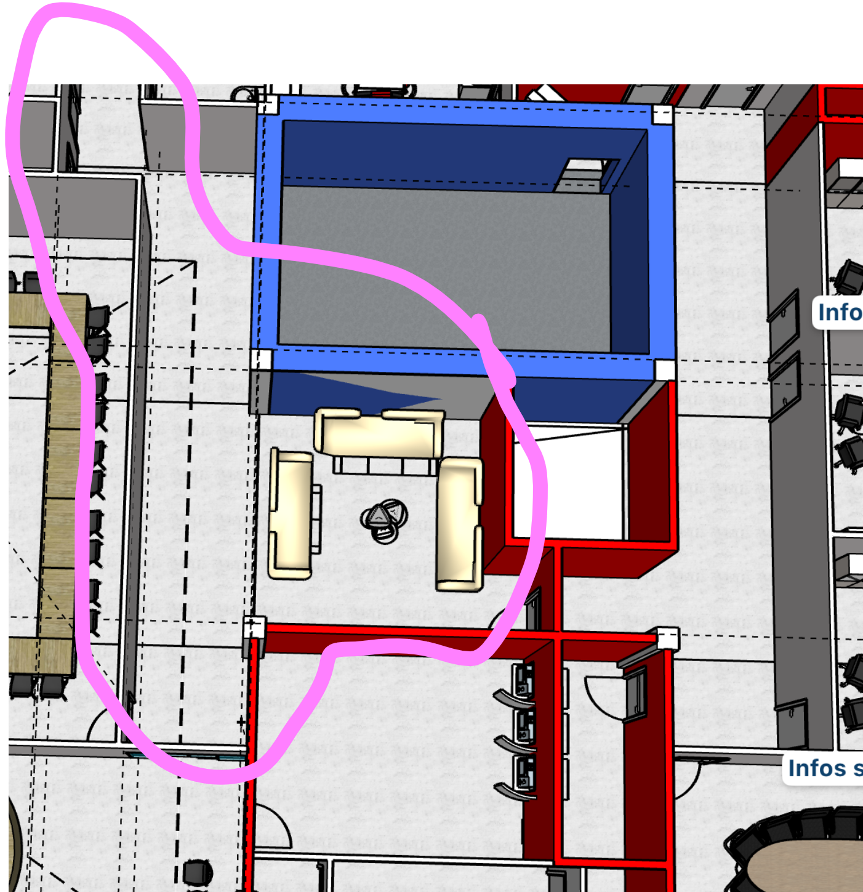
Salle d'attente 17 | Déperdition vers l'exterieur
BY Sabir | Code | Paroi |  |  | Ak | Uk | ek | Ak.Uk.ek
 |  |  |  |  | m2 | W/(m²*K) | - | W/K
 |  | Aucune
 | Total des parois ΣkAk.Uk.ek W/K |  |  |  |  |  |  | 0
 | Code | Ponts thermiques |  |  | Ψk | lk | ek | Ψk.Ik.Ek
 |  |  |  |  | W/(m.K) | m | - | W/K
 |  | /
 | Total des ponts thermiques ΣkΨk.lk.ek W/K |  |  |  |  |  |  | 0
 | Coefficients total de déperditions directe vers l'extérieur |  |  |  |  | HT,ie |  |  | 0 | [W/K]
 | Déperdition à travers espaces non-chauffés
 | Code | Paroi |  |  | Ak | Uk | bu | Ak.Uk.bu
 |  |  |  |  | m2 | W/(m²*K) | - | W/K
 | N-O | Paroi blanche WC |  |  | 19.1864 | 1.8115853807 | 0.14285714286 | 4.9654002498

 | E | Paroi coffre-fort |  |  | 39.45 | 1.7703177838 | 0.27607142857 | 19.280562596
 | N-O | Porte |  |  | 3.6946 | 2.5 | 0.14285714286 | 1.3195

 | Total des parois ΣkAk.Uk.ek W/K |  |  |  |  |  |  | 25.565462846
 | Code | Ponts thermiques |  |  | Ψk | lk | bu | Ψk.Ik.bu
 |  |  |  |  | W/(m.K) | m | - | W/K
 |  | /
 | Total des ponts thermiques ΣkΨk.lk.ek W/K |  |  |  |  |  |  | 0
 | Coefficients total de déperditions directe à travers des espaces non chauffées |  |  |  |  |  |  | Hₜ,ᵢᵤₑ | 25.565462846 | [W/K]
 | Déperditions directes par le sol
 | Code | Paroi |  |  | Ak | Uk | ek | Ak.Uk.ek
 |  |  |  |  | m2 | W/(m²*K) | - | W/K
 |  | Aucune
 | Coefficients total de déperditions directe à travers le sol |  |  |  |  | Ht,ig |  |  | 0 | [W/K]
 | Déperditions vers des espaces chauffés à des températures différentes
 | Code | Paroi |  |  | fij | Ak | Uk | fij.Ak.Uk
 |  |  |  |  | - | m2 | W/(m²*K) | W/K
 |  | Paroi interieur rouge bornes |  |  | 0.071428571429 | 29.673 | 2.642391922 | 5.6005496787
 | S | Vitre |  |  | -0.071428571429 | 5.121 | 1.8029884788 | -0.65950742857 |  |  |  | S | Paroi blanche SDR | -0.071428571429 | 42.9777 | 1.8115853807 | -5.5612695012
 |  | Paroi blanche SECRETARIAT |  |  |  | 3.951 | 1.8115853807
 |  | Paroi rouge trappes |  |  | 0.14285714286 | 14.586075 | 2.9148684813 | 6.0737843263
 | S-E | Paroi intérieur rouge couloir anis |  |  | 0.071428571429 | 5.3487 | 2.642391922 | 1.0095258338
 |  | Paroi interieur blanche toilette homme |  |  | 0.14285714286 | 10.6785 | 1.8115853807 | 2.7635734983
 |  | sol |  |  | 0.35714285714 | 62.46625 | 0.39937430013 | 8.9097910269

 | Coefficient total de déperditions vers des espaces chauffés à des températures différentes |  |  |  |  |  |  | HT,ij | 24.357224364 | [W/K]
 | Coefficient total de déperditions par transmission |  |  |  | HT,l = Ht,ie+HT,iue+HT,lg+HT,ij W/K |  |  |  | 49.92268721 | [W/K]
 | Données de température
 | Température extérieure de base |  |  |  |  | θe | °C | -8
 | Température intérieure de base |  |  |  |  | θint,l | °C | 20
 | Ecart de température de base |  |  |  |  | θint,l - θe | °C | 28
 | Déperditions de base par transmission 𝚽T,i=HT,i.(θint,i-θe) |  |  |  |  |  |  |  | 1397.8352419 | [W]
 | Données de température de pièces adjacentes
 | Nom de pièce |  |  |  |  | T hiver | T été | ΔT hiver | ΔT été
 | 16.Salle de réunion |  |  |  |  | 20 | / | 0 | /
 | 15.secretariat |  |  |  |  | 22 | / |  | /

 | 18.Approvisionnement |  |  |  |  | 18 | / | 2 | /
 | 15.La trappe |  |  |  |  | 16 | / | 4 | /
 | 9.Coffre-fort |  |  |  |  | 16 | / | 4 | /
 | 21.WC |  |  |  |  | 16 | / | 4 | /
 | 20wc |  |  |  |  | 16 |  | 4
 | 19wc |  |  |  |  | 16 |  | 4
 | 18wc |  |  |  |  | 16 |  | 4

 |  |  | Apports par l'exterieur
 |  |  | Code | Paroi |  |  | Ak | Uk | ek | Ak.Uk.ek
 |  |  |  |  |  |  | m2 | W/(m²*K) | - | W/K

 |  |  |  |  |  |  |  |  |  | 0
 |  |  | Coefficients total d'apport directe par l'extérieur |  |  |  |  | HT,ie
 |  |  | Apport à travers espaces non-chauffés
 |  |  | Code | Paroi |  |  | Ak | Uk | bu | Ak.Uk.bu
 |  |  |  |  |  |  | m2 | W/(m²*K) | - | W/K

 |  |  | Total des parois
 |  |  | Coefficients total d'apport direct à travers espaces non chauffées (H iue)
 |  |  | Apports directs par le sol
 |  |  | Code | Paroi |  |  | Ak | Uk | ek | Ak.Uk.ek
 |  |  |  |  |  |  | m2 | W/(m²*K) | - | W/K

 |  |  | Coefficients total d'apport direct à travers le sol |  |  |  |  | Ht,ig
 |  |  | Apports vers des espaces chauffés à des températures différentes
 |  |  | Code | Paroi |  |  | fij | Ak | Uk | fij.Ak.Uk
 |  |  |  |  |  |  | - | m2 | W/(m²*K) | W/K
 |  |  |  | Paroi interieur rouge bornes |  |  | 0.16666666667 | 29.673 | 2.642391922 | 13.06794925
 |  |  |  | Vitre |  |  | 0 | 5.121 | 1.8029884788 | 0
 |  |  |  | Paroi blanche SECRETARIAT |  |  | 0 | 3.951 | 1.8115853807 | 0
 |  |  |  | Paroi rouge trappes |  |  | 1 | 14.586075 | 2.9148684813 | 42.516490284
 |  |  |  | Paroi intérieur rouge couloir anis |  |  | 0.16666666667 | 5.3487 | 2.642391922 | 2.3555602789
 |  |  |  | Paroi interieur blanche toilette homme |  |  | 0 | 10.6785 | 1.8115853807 | 0
 |  |  |  | sol |  |  | 1 | 62.46625 | 0.39937430013 | 24.947414875
 |  |  |  | Paroi blanche |  |  |  | 19.1864 | 1.8115853807 | 34.757801748
 |  |  |  | Paroi coffre-fort |  |  | 0 | 39.45 | 1.7703177838 | 0
 |  |  |  | Porte |  |  |  | 3.6946 | 2.5 | 9.2365
 |  |  | Coefficient total d'apports vers des espaces chauffés à des températures différentes |  |  |  |  |  | HT,ij | 126.88171644
 |  |  | Coefficient total d'apports par transmission |  |  |  | HT,l = Ht,ie+HT,lue+HT,lg+HT,ij W/K |  |  | 126.88171644
 |  |  | Données de température de base
 |  |  | Température extérieure de base |  |  |  |  | θe | °C | 32
 |  |  | Température intérieure de base |  |  |  |  | θint,l | °C | 26
 |  |  | Ecart de température de base |  |  |  |  | θint,l - θe | °C | 6
 |  |  | Ecart de température équivalent |  |  |  |  | ΔTéq | °C | 0
 |  |  | Apports de base par transmission avec l'extérieur 𝚽T,i=HT,i.ΔTéq |  |  |  |  |  |  |  | 761.29 | [W]
 |  |  | Données de température de pièces adjacentes
 |  |  | Nom de pièce |  |  |  |  | T hiver | T été | ΔT hiver | ΔT été
 |  |  |  |  |  |  |  | / |  | / | 0
 |  |  | Apports de base par transmission avec les pièces adjacentes |  |  |  |  |  |  |  | 0 | [W]
 |  |  | Apports totals de la pièce |  |  |  |  |  |  |  | 761.29 | [W]

SDR (3)
Bureau 4
by BEN | Déperdition vers l'exterieur
 | Code | Paroi |  |  | Ak | Uk | ek | Ak.Uk.ek
 |  |  |  |  | m2 | W/(m²*K) | - | W/K |  |  |  |  | SDR 16
 | a | Mur |  |  | 28.0331 | 0.31196948579 | 1 | 8.7454717922 |  |  |  |  | by Sabir | Déperdition vers l'exterieur
 | b | Mur |  |  | 15.2262 | 0.31196948579 | 1 | 4.7501097846 |  |  |  |  |  | Code | Paroi |  | Ak | Uk | ek | Ak.Uk.ek |  |  |  | kitchenette BEN | Kitchen
 | F | fenetre |  |  | 3.3525 | 1.4056725032 | 1 | 4.7125170669 |  |  | 3.3525 |  |  |  |  |  | m2 | W/(m²*K) | - | W/K |  |  |  |  |  | Déperdition vers l'exterieur
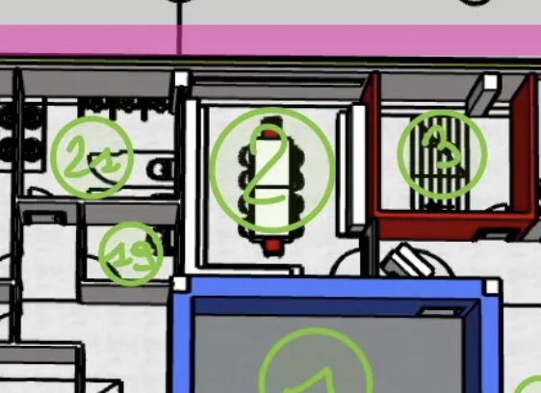
 |  |  |  |  |  |  |  | 0 |  |  |  |  |  | O | Mur |  |  |  | 1 |  |  |  |  |  |  | Code | Paroi | Ak | Uk | ek | Ak.Uk.ek
 |  |  |  |  |  |  |  | 18.208098644 |  |  |  |  |  |  | Plafond |  | 32.175 | 0.14630087904 | 1 |  |  |  |  |  |  |  |  | m2 | W/(m²*K) | - | W/K
 | Code | Ponts thermiques |  |  | Ψk | lk | ek | Ψk.Ik.Ek |  |  |  |  |  |  |  |  |  |  | 1 | 0 |  |  |  |  |  | a | Mur | 19.5132 | 0.31196948579 | 1 | 6.0875229702
 |  |  |  |  | W/(m.K) | m | - | W/K |  |  |  |  |  |  |  |  |  |  | 1 | 0 |  |  |  |  |  |  |  | 0 |  | 1
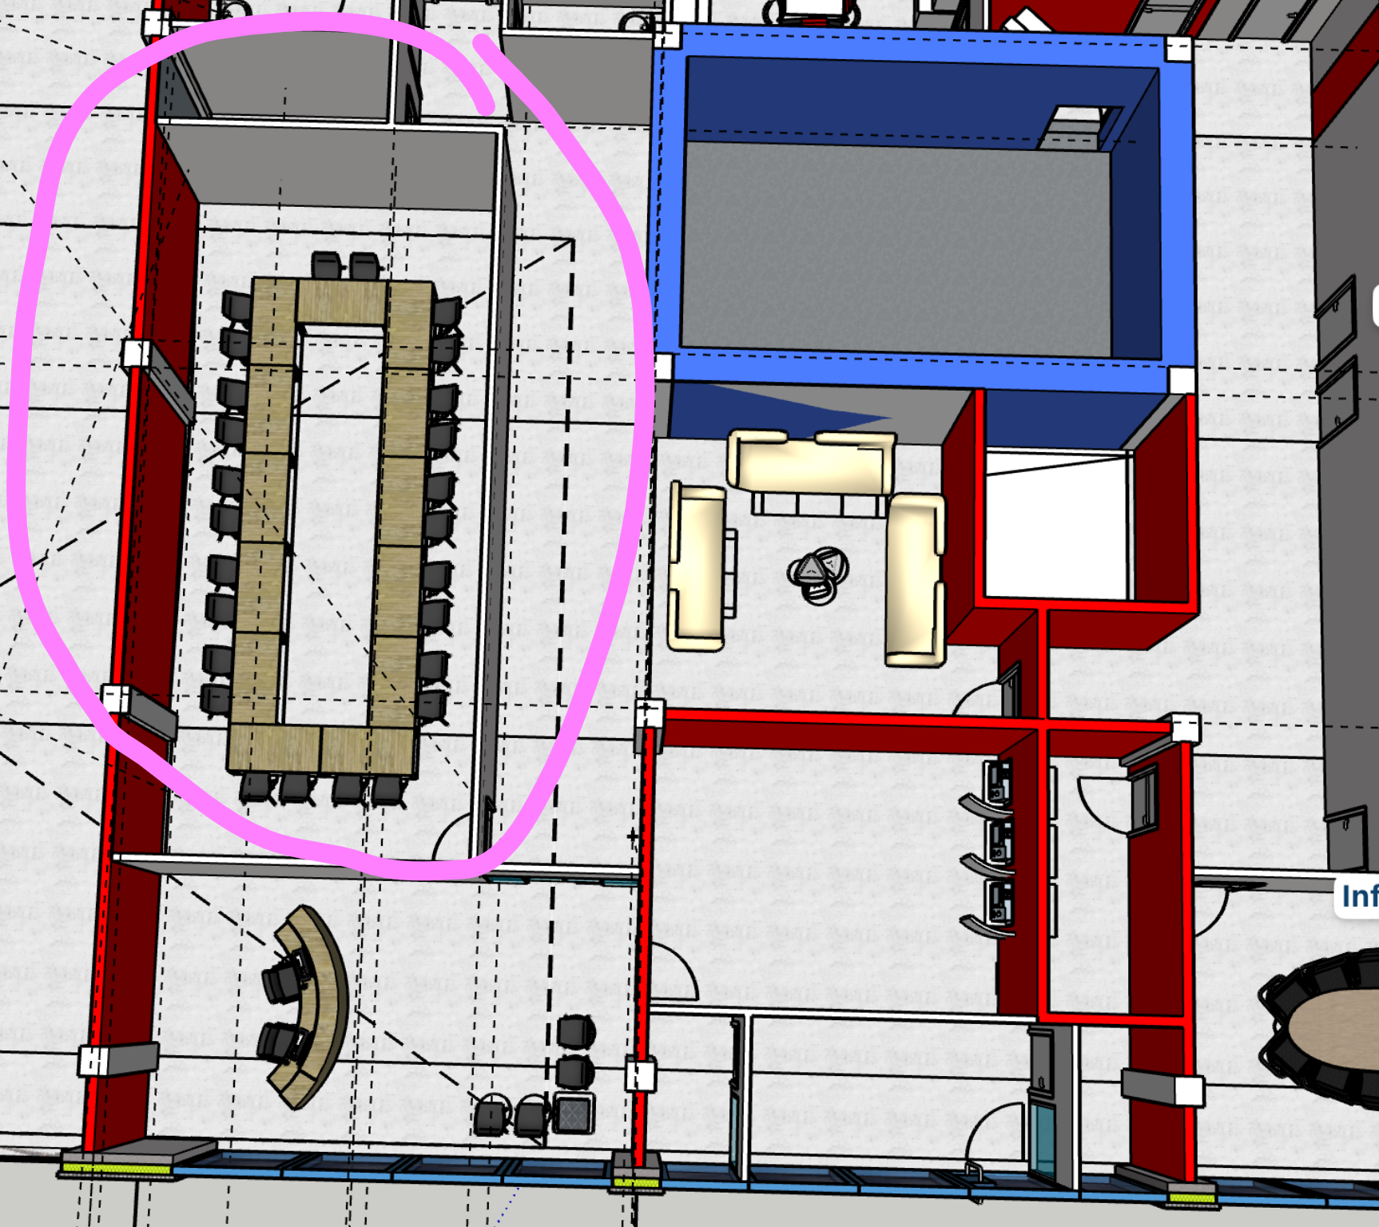
 |  |  |  |  |  |  |  |  |  |  |  |  |  |  |  |  |  |  |  | 0 |  |  |  |  |  | g | Fenêtre | 3.895 | 1.9125011553 | 1 | 7.449192
 | Total des ponts thermiques ΣkΨk.lk.ek W/K |  |  |  |  |  |  | 0 |  |  |  |  |  | Code | Ponts thermiques |  | Ψk | lk | ek | Ψk.Ik.Ek |  |  |  |  |  |  |  |  |  |  | 0
 | Coefficients total de déperditions directe vers l'extérieur |  |  |  |  | HT,ie |  |  | 18.208098644 |  |  |  |  |  |  |  | W/(m.K) | m | - | W/K |  |  |  |  |  |  |  |  |  | 1 | 0
 | Déperdition à travers espaces non-chauffés |  |  |  |  |  |  |  |  |  |  |  |  |  | / |  |  |  |  |  |  |  |  |  |  |  |  |  |  |  | 13.53671497
 | Code | Paroi |  |  | Ak | Uk | bu | Ak.Uk.bu |  |  |  |  |  | Total des ponts thermiques ΣkΨk.lk.ek W/K |  |  |  |  |  | 0 |  |  |  |  |  | Code | Ponts thermiques | Ψk | lk | ek | Ψk.Ik.Ek
 |  |  |  |  | m2 | W/(m²*K) | - | W/K |  |  |  |  |  | Coefficients total de déperditions directe vers l'extérieur |  |  |  | HT,ie |  |  |  |  |  |  |  |  |  | W/(m.K) | m | - | W/K
 | c | vers tremis |  |  | 19.7 | 2.642391922 | 0.2 | 10.411024173 |  |  |  |  |  | Déperdition à travers espaces non-chauffés |  |  |  |  |  |  |  |  |  |  |  |  | Fenêtre | 0.12 | 10.10 | 1 | 1.212 |  | C.3.5 p62
 | e | vers escalier |  |  | 15.1296 | 2.642391922 | 0.2 | 7.9956665647 |  |  |  |  |  | Code | Paroi |  | Ak | Uk | bu | Ak.Uk.bu
 | f | sol |  |  | 34.3231 | 0.39937430013 | 0.4 | 5.4831056163 |  |  |  |  |  |  |  |  | m2 | W/(m²*K) | - | W/K
 | Total des parois |  |  |  |  |  |  | 23.889796354 |  |  |  |  |  |  | Paroi Blanche Toilette |  | 13.2489 | 1.8115853807 | 0.14285714286 | 3.4287876501 |  |  |  |  |  | Total des ponts thermiques ΣkΨk.lk.ek W/K |  |  |  |  | 0
 | Code | Ponts thermiques |  |  | Ψk | lk | bu | Ψk.Ik.bu |  |  |  |  |  |  |  |  |  |  | 1 | 0 |  |  |  |  |  | Coefficients total de déperditions directe vers l'extérieur |  |  | HT,ie |  |  | 13.53671497
 |  |  |  |  | W/(m.K) | m | - | W/K |  |  |  |  |  | Total des parois |  |  |  |  |  | 3.4287876501 |  |  |  |  |  | Déperdition à travers espaces non-chauffés
 |  | / |  |  |  |  |  |  |  |  |  |  |  | Code | Ponts thermiques |  | Ψk | lk | bu | Ψk.Ik.bu |  |  |  |  |  | Code | Paroi | Ak | Uk | bu | Ak.Uk.bu
 | Coefficients total de déperditions directe à travers espaces non chauffées (H iue) |  |  |  |  |  |  |  |  |  |  |  |  |  |  |  | W/(m.K) | m | - | W/K |  |  |  |  |  |  |  | m2 | W/(m²*K) | - | W/K
 | Déperditions directes par le sol |  |  |  |  |  |  |  |  |  |  |  |  |  | / |  |  |  |  |  |  |  |  |  |  | e | Vers toilette pmr | 8.865 | 1.8115853807 | 0.14285714286 | 3.346400627
 | Code | Paroi |  |  | Ak | Uk | ek | Ak.Uk.ek |  |  |  |  |  | Coefficients total de déperditions directe à travers espaces non chauffées (H iue) |  |  |  |  |  |  |  |  |  |  |  | d | Vers coffre fort | 18.3998 | 1.7703177838 | 0.14285714286 | 4.6533561655
 |  |  |  |  | m2 | W/(m²*K) | - | W/K |  |  |  |  |  | Déperditions directes par le sol |  |  |  |  |  |  |  |  |  |  |  | b | escalier | 15.3266 | 2.642391922 | 0.14285714286 | 5.7855548617
 |  | / |  |  |  |  |  |  |  |  |  |  |  | Code | Paroi |  | Ak | Uk | ek | Ak.Uk.ek |  |  |  |  |  | h | sol | 27.3698 | 0.39937430013 | 0.14285714286 | 1.5615421028 | 15.346853757
 | Coefficients total de déperditions directe à travers le sol |  |  |  |  | Ht,ig |  |  |  |  |  |  |  |  |  |  | m2 | W/(m²*K) | - | W/K |  |  |  |  |  | Code | Ponts thermiques | Ψk | lk | bu | Ψk.Ik.bu
 | Déperditions vers des espaces chauffés à des températures différentes |  |  |  |  |  |  |  |  |  |  |  |  |  |  |  |  |  |  |  |  |  |  |  |  |  |  | W/(m.K) | m | - | W/K
 | Code | Paroi |  |  | fij | Ak | Uk | fij.Ak.Uk |  |  |  |  |  | Coefficients total de déperditions directe à travers le sol |  |  |  | Ht,ig |  |  |  |  |  |  |  |  | /
 |  |  |  |  |  | m2 | W/(m²*K) | W/K |  |  |  |  |  | Déperditions vers des espaces chauffés à des températures différentes |  |  |  |  |  |  |  |  |  |  |  | Coefficients total de déperditions directe à travers espaces non chauffées (H iue)
 |  | vers couloir |  |  | 0.13333333333 | 11.82 | 1.8115853807 | 2.85505856 |  |  |  |  |  | Code | Paroi |  | fij | Ak | Uk | fij.Ak.Uk |  |  |  |  |  | Déperditions directes par le sol
 |  | vers porte couloir |  |  | 0.13333333333 | 1.64 | 2.5 | 0.54666666667 |  |  |  |  |  |  |  |  | - | m2 | W/(m²*K) | W/K |  |  |  |  |  | Code | Paroi | Ak | Uk | ek | Ak.Uk.ek
 |  |  |  |  |  |  |  | 0 |  |  |  |  |  | S | Paroi Blanche vers secretariat |  | 0.071428571429 | 19.278 | 1.8115853807 | 2.4945530692 |  |  |  |  |  |  |  | m2 | W/(m²*K) | - | W/K
 | Coefficient total de déperditions vers des espaces chauffés à des températures différentes |  |  |  |  |  |  | 3.4017252267 |  |  |  |  |  |  | sol |  | 0.35714285714 | 45.0075 | 0.39937430013 | 6.4195852904 |  | piece mm temp je mets pas
 | Coefficient total de déperditions par transmission |  |  |  | HT,l = Ht,ie+HT,lue+HT,lg+HT,ij W/K |  |  | 45.499620224 |  |  |  |  |  |  |  |  |  |  |  | 8.9141383596 |  |  |  |  |  | Coefficients total de déperditions directe à travers le sol |  |  | Ht,ig
 | Données de température de base |  |  |  |  |  |  |  |  |  |  |  |  | Coefficient total de déperditions vers des espaces chauffés à des températures différentes |  |  |  |  |  | HT,ij |  |  |  |  |  | Déperditions vers des espaces chauffés à des températures différentes
 | Température extérieure de base |  |  |  |  | θe | °C | -8 |  |  |  |  |  | Coefficient total de déperditions par transmission |  |  | HT,l = Ht,ie+HT,lue+HT,lg+HT,ij W/K |  |  |  |  |  |  |  |  | Code | Paroi | fij | Ak | Uk | fij.Ak.Uk
 | Température intérieure de base |  |  |  |  | θint,l | °C | 22 |  |  |  |  |  | Données de température de base |  |  |  |  |  |  |  |  |  |  |  |  |  | - | m2 | W/(m²*K) | W/K
 | Ecart de température de base |  |  |  |  | θint,l - θe | °C | 30 |  |  |  |  |  | Température extérieure de base |  |  |  | θe | °C | -8 |  |  |  |  |  | c | couloir | 0.071428571429 | 7.683 | 2.642391922 | 1.4501069383
 | Déperditions de base par transmission 𝚽T,i=HT,i.(θint,i-θe) |  |  |  |  |  |  |  |  |  |  |  |  | Température intérieure de base |  |  |  | θint,l | °C | 20 |  |  |  |  |  | f | toilette homme | 0.14285714286 | 13.9476 | 2.642391922 | 5.2650036531
 | Données de température de pièces adjacentes |  |  |  |  |  |  |  |  |  |  |  |  | Ecart de température de base |  |  |  | θint,l - θe | °C | 28
 | Nom de pièce |  |  |  |  | T hiver | T été | ΔT hiver | 1364.9886067 | [W] |  |  |  | Déperditions de base par transmission 𝚽T,i=HT,i.(θint,i-θe) |  |  |  |  |  |  | 345.60192827 | [W] |  |  |  | Coefficient total de déperditions vers des espaces chauffés à des températures différentes |  |  |  |  | 6.7151105914
 | Toilette |  |  |  |  | 16 | / | 6 |  |  |  |  |  | Données de température de pièces adjacentes |  |  |  |  |  |  |  |  |  |  |  | Coefficient total de déperditions par transmission |  | HT,l = Ht,ie+HT,lue+HT,lg+HT,ij W/K
 | Coffre-fort |  |  |  |  | 16 | / | 6 | ΔT été |  |  |  |  | Nom de pièce |  |  |  | T hiver | T été | ΔT hiver | ΔT été |  |  |  |  | Données de température de base
 | Escalier |  |  |  |  | 16 | / | 6 | #VALUE! |  |  |  |  | Toilette individuelle 18 |  |  |  | 16 | / | 4 | #VALUE! |  |  |  |  | Température extérieure de base |  |  | θe | °C | -8
 | Couloir |  |  |  |  | #REF! | / | #REF! | #VALUE! |  |  |  |  | secretariat |  |  |  | 22 | 26 |  | -6 |  |  |  |  | Température intérieure de base |  |  | θint,l | °C | 20
 | Déperditions de base par transmission avec les pièces adjacentes |  |  |  |  |  |  |  | #VALUE! |  |  |  |  |  |  |  |  |  |  | 20 | 20 |  |  |  |  | Ecart de température de base |  |  | θint,l - θe | °C | 28
 | Déperditions totales de la pièce |  |  |  |  |  |  |  | #VALUE! |  |  |  |  |  |  |  |  |  |  | 20 | 20 |  |  |  |  | Déperditions de base par transmission avec l'extérieur 𝚽T,i=HT,i.(θint,i-θe) |  |  |  |  |  | 379.02801916 | [W]
 |  |  |  |  |  |  |  |  |  | [W] |  |  |  | Déperditions de base par transmission avec les pièces adjacentes |  |  |  |  |  |  |  | [W] |  |  |  | Données de température de pièces adjacentes
 |  |  |  |  |  |  |  |  | 1364.9886067 | [W] |  |  |  | Déperditions totales de la pièce |  |  |  |  |  |  | 345.60192827 | [W] |  |  |  | Nom de pièce |  |  | T hiver | T été | ΔT hiver | ΔT été
 |  |  |  |  |  |  |  |  |  |  |  |  |  |  |  |  |  |  |  |  |  |  |  |  |  | coffre fort escalier toilette pmr et individuelle |  |  | 18 | / |  | #VALUE!
 |  |  |  |  |  |  |  |  |  |  |  |  |  |  |  |  |  |  |  |  |  |  |  |  |  | Couloir |  |  | 18 | / |  | #VALUE!
 |  |  |  |  |  |  |  |  |  |  |  |  |  |  |  |  |  |  |  |  |  |  |  |  |  |  |  |  | 0 | 0 |  | -8

 |  |  |  |  |  |  |  |  |  |  |  |  |  |  |  |  |  |  |  |  |  |  |  |  |  | Déperditions de base par transmission avec les pièces adjacentes |  |  |  |  |  | 617.73500175 | [W]
 |  |  |  |  |  |  |  |  |  |  |  |  |  |  |  |  |  |  |  |  |  |  |  |  |  | Déperditions totales de la pièce |  |  |  |  |  | 996.76302092 | [W]

 |  |  |  |  |  |  |  |  |  |  |  |  |  |  |  |  |  |  |  |  |  |  |  |  | inzekitchen
 |  |  |  |  |  |  |  |  |  |  |  |  |  |  |  |  |  |  |  |  |  |  |  |  |  | Apports par l'exterieur
 |  | Bureau 4 |  |  |  |  |  |  |  |  |  |  |  |  |  |  |  |  |  |  |  |  |  |  |  | Code | Paroi | Ak | Uk | ek | Ak.Uk.ek
 |  |  | Apports par l'exterieur |  |  |  |  |  |  |  |  |  |  | SDR 16 |  |  |  |  |  |  |  |  |  |  |  |  |  | m2 | W/(m²*K) | - | W/K
 |  |  | Code | Paroi |  |  | Ak | Uk | ek | Ak.Uk.ek |  |  |  |  | Apports par l'exterieur
 |  |  |  |  |  |  | m2 | W/(m²*K) | - | W/K |  |  |  |  | Code | Paroi |  | Ak | Uk | ek | Ak.Uk.ek
 |  |  | N | Paroi ext |  |  | 16.51575 | 0 | 1 |  |  |  |  |  |  |  |  | m2 | W/(m²*K) | - | W/K
 |  |  |  |  |  |  |  |  |  | 0 |  |  |  |  |  |  |  |  |  | 1
 |  |  | Coefficients total d'apport directe par l'extérieur |  |  |  |  | HT,ie |  |  |  |  |  |  |  |  |  |  |  |  | 0
 |  |  | Apport à travers espaces non-chauffés |  |  |  |  |  |  |  |  |  |  |  | Coefficients total d'apport directe par l'extérieur |  |  |  | HT,ie |  |  |  |  |  |  | Coefficients total d'apport directe par l'extérieur |  |  | HT,ie
 |  |  | Code | Paroi |  |  | Ak | Uk | bu | Ak.Uk.bu | 0 partout |  |  |  | Apport à travers espaces non-chauffés |  |  |  |  |  |  |  |  |  |  | Apport à travers espaces non-chauffés
 |  |  |  |  |  |  | m2 | W/(m²*K) | - | W/K |  |  |  |  | Code | Paroi |  | Ak | Uk | bu | Ak.Uk.bu |  |  |  |  | Code | Paroi | Ak | Uk | bu | Ak.Uk.bu
 |  |  |  |  |  |  |  |  |  |  |  |  |  |  |  |  |  | m2 | W/(m²*K) | - | W/K |  |  |  |  |  |  | m2 | W/(m²*K) | - | W/K
 |  |  | Total des parois |  |  |  |  |  |  |  |  |  |  |  |  | Paroi Blanche Toilette |  | 13.2489 | 1.8115853807 | 0.25 | 6.0003783876
 |  |  | Coefficients total d'apport direct à travers espaces non chauffées (H iue) |  |  |  |  |  |  |  |  |  |  |  | Total des parois |  |  |  |  |  |  |  |  |  |  | Total des parois
 |  |  | Apports directs par le sol |  |  |  |  |  |  |  |  |  |  |  | Coefficients total d'apport direct à travers espaces non chauffées (H iue) |  |  |  |  |  |  |  |  |  |  | Coefficients total d'apport direct à travers espaces non chauffées (H iue)
 |  |  | Code | Paroi |  |  | Ak | Uk | ek | Ak.Uk.ek |  |  |  |  | Apports directs par le sol |  |  |  |  |  |  |  |  |  |  | Apports directs par le sol
 |  |  |  |  |  |  | m2 | W/(m²*K) | - | W/K |  |  |  |  | Code | Paroi |  | Ak | Uk | ek | Ak.Uk.ek |  |  |  |  | Code | Paroi | Ak | Uk | ek | Ak.Uk.ek
 |  |  |  |  |  |  |  |  |  |  |  |  |  |  |  |  |  | m2 | W/(m²*K) | - | W/K |  |  |  |  |  |  | m2 | W/(m²*K) | - | W/K

 |  |  |  |  |  |  |  |  |  |  |  |  |  |  | Coefficients total d'apport direct à travers le sol |  |  |  | Ht,ig |  |  |  |  |  |  | Coefficients total d'apport direct à travers le sol |  |  | Ht,ig
 |  |  | Coefficients total d'apport direct à travers le sol |  |  |  |  | Ht,ig |  |  |  |  |  |  | Apports vers des espaces chauffés à des températures différentes |  |  |  |  |  |  |  |  |  |  | Apports vers des espaces chauffés à des températures différentes
 |  |  | Apports vers des espaces chauffés à des températures différentes |  |  |  |  |  |  |  |  |  |  |  | Code | Paroi |  | fij | Ak | Uk | fij.Ak.Uk |  |  |  |  | Code | Paroi | Ak | Uk | fij | fij.Ak.Uk
 |  |  | Code | Paroi |  |  | fij | Ak | Uk | fij.Ak.Uk |  |  |  |  |  |  |  | - | m2 | W/(m²*K) | W/K |  |  |  |  |  |  | m2 | W/(m²*K) |  | W/K
 |  |  |  |  |  |  | - | m2 | W/(m²*K) | W/K |  |  |  |  | E | Salle d'attente |  | 0.25 | 47.07645 | 1.8115853807 | 21.321 |  |  |  |  | N | Vers toilette pmr | 8.865 | 1.8115853807 | -0.25 | -4.0149261
 |  |  |  | tremis |  |  | 1 | 19.7 | 2.642391922 | 52.055120864 |  |  |  |  | E | Porte |  | 0.25 | 1.6443 | 2.5 | 1.028 |  |  |  |  |  | Vers coffre fort | 18.3998 | 1.7703177838 | -0.25 | -35.34141585
 |  |  |  | escalier |  |  | 0.16666666667 | 15.1296 | 2.642391922 | 6.6630554706 |  |  |  |  | S | Paroi Blanche vers secretariat |  | 0.25 | 19.278 | 1.8115853807 | 8.7309357423 |  |  |  |  |  | couloir | 7.683 | 1.8115853807 | -0.03125 | -0.4349503275
 |  |  |  | sol |  |  | 1 | 34.3231 | 0.39937430013 | 13.707764041 |  |  |  |  | Coefficient total d'apports vers des espaces chauffés à des températures différentes |  |  |  |  | HT,ij | 31.079 |  |  |  |  |  | toilette homme | 13.9476 | 1.8115853807 | -0.25 | -6.316817064
 |  |  |  | couloir |  |  | 0.16666666667 | 11.82 | 1.8115853807 | 3.5688232 |  |  |  |  | Coefficient total d'apports par transmission |  |  | HT,l = Ht,ie+HT,lue+HT,lg+HT,ij W/K |  |  | 37.080 |  |  |  |  |  | porte | 1.6443 | 2.5 | -0.03125 | -0.1284609375
 |  |  |  | porte couloir |  |  | 0.16666666667 | 1.64 | 2.5 | 0.68333333333 |  |  |  |  | Données de température de base |  |  |  |  |  |  |  |  |  |  |  | escalier | 15.3266 | 0.25294117647 | -0.125 | -0.48459102941
 |  |  | Coefficient total d'apports vers des espaces chauffés à des températures différentes |  |  |  |  |  | HT,ij |  | 76.678096908 |  |  |  | Température extérieure de base |  |  |  | θe | °C | 32 |  |  |  |  |  | sol | 27.3698 | 0.39937430013 | 0.5 | 5.4653973598
 |  |  | Coefficient total d'apports par transmission |  |  |  | HT,l = Ht,ie+HT,lue+HT,lg+HT,ij W/K |  |  |  |  |  |  |  | Température intérieure de base |  |  |  | θint,l | °C | 24
 |  |  | Données de température de base |  |  |  |  |  |  |  |  |  |  |  | Ecart de température de base |  |  |  | θint,l - θe | °C | -8
 |  |  | Température extérieure de base |  |  |  |  | θe | °C | 32 |  | [W] |  |  | Ecart de température équivalent |  |  |  | ΔTéq | °C |  |  |  |  |  | Coefficient total d'apports vers des espaces chauffés à des températures différentes |  |  |  | HT,ij | -41.255763949
 |  |  | Température intérieure de base |  |  |  |  | θint,l | °C | 26 |  |  |  |  | Apports de base par transmission avec l'extérieur 𝚽T,i=HT,i.ΔTéq |  |  |  |  |  |  | -296.63803023 | [W] |  |  | Coefficient total d'apports par transmission |  | HT,l = Ht,ie+HT,lue+HT,lg+HT,ij W/K |  |  | -41.255763949
 |  |  | Ecart de température de base |  |  |  |  | θint,l - θe | °C | 6 | ΔT été |  |  |  | Données de température de pièces adjacentes |  |  |  |  |  |  |  |  |  |  | Données de température de base
 |  |  | Ecart de température équivalent |  |  |  |  | ΔTéq | °C | 0 | #REF! |  |  |  | Nom de pièce |  |  |  | T hiver | T été | ΔT hiver | ΔT été |  |  |  | Température extérieure de base |  |  | θe | °C | 32
 |  |  | Apports de base par transmission avec l'extérieur 𝚽T,i=HT,i.ΔTéq |  |  |  |  |  |  |  | 0 | [W] |  |  | Salle d'attente |  |  |  | / | 0 | / | 0 |  |  |  | Température intérieure de base |  |  | θint,l | °C | 24
 |  |  | Données de température de pièces adjacentes |  |  |  |  |  |  |  | 0 | [W] |  |  | Bureau 16 |  |  |  | / | 0 | / | 0 |  |  |  | Ecart de température de base |  |  | θint,l - θe | °C | 8
 |  |  | Nom de pièce |  |  |  |  | T hiver | T été | ΔT hiver |  |  |  |  | Apports de base par transmission avec les pièces adjacentes |  |  |  |  |  |  | 0 | [W] |  |  | Ecart de température équivalent |  |  | ΔTéq | °C | 0
 |  |  | tremis |  |  |  |  |  | 20 |  |  |  |  |  | Apports totals de la pièce |  |  |  |  |  |  | 296.63803023 | [W] |  |  | Apports de base par transmission avec l'extérieur 𝚽T,i=HT,i.ΔTéq |  |  |  |  |  | -330.05 | [W]
 |  |  | escalier |  |  |  |  |  | 25 |  |  |  |  |  |  |  |  |  |  |  |  |  |  |  |  | Données de température de pièces adjacentes
 |  |  | sol |  |  |  |  |  | 20 |  |  |  |  |  |  |  |  |  |  |  |  |  |  |  |  | Nom de pièce |  |  | T hiver | T été | ΔT hiver | ΔT été
 |  |  | couloir |  |  |  |  |  | 25 |  |  |  |  |  |  |  |  |  |  |  |  |  |  |  |  | Bureau 13 |  |  | / | 0 | / | 0
 |  |  |  |  |  |  |  |  | / | / |  |  |  |  |  |  |  |  |  |  |  |  |  |  |  | Apports de base par transmission avec les pièces adjacentes |  |  |  |  |  | 0 | [W]
 |  |  | Apports de base par transmission avec les pièces adjacentes |  |  |  |  |  |  |  |  |  |  |  |  |  |  |  |  |  |  |  |  |  |  | Apports totals de la pièce |  |  |  |  |  | 330.05 | [W]
 |  |  | Apports totals de la pièce |  |  |  |  |  |  |  | 460.06858145

WC (4)
WC femme (20) | Déperdition vers l'exterieur
 | Code | Paroi | Ak | Uk | ek | Ak.Uk.ek
 |  |  | m2 | W/(m²*K) | - | W/K
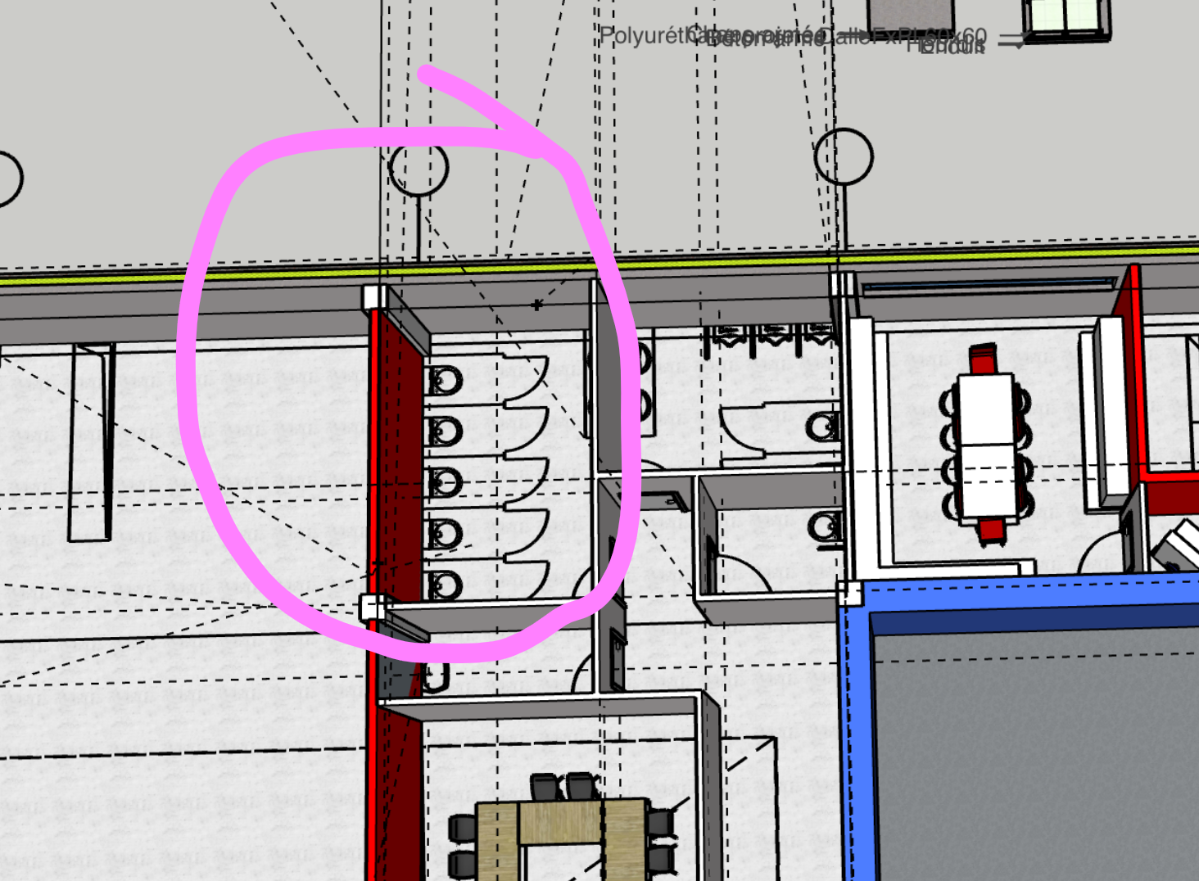
 | N | Paroi Blanche extérieur | 13.827225 | 0.31196948579 | 1 | 4.3136722732 |  |  |  |  |  |  |  | WC femme (20) | Déperdition vers l'exterieur
 |  |  |  |  |  |  |  |  |  |  |  |  |  |  | Code | Paroi | Ak | Uk | ek | Ak.Uk.ek
 | H | Plafond | 17.1873 | 0.14630087904 | 1 | 0 |  |  |  |  |  |  |  |  |  |  | m2 | W/(m²*K) | - | W/K
 | Total des parois ΣkAk.Uk.ek W/K |  |  |  |  | 6.2699024466 |  |  |  |  |  |  |  |  | N | Paroi Blanche extérieur | 13.2489 | 0.31196948579 | 0 | 0
 | Code | Ponts thermiques | Ψk | lk | ek | Ψk.Ik.Ek
 |  |  | W/(m.K) | m | - | W/K |  |  |  |  |  |  |  |  | H | Plafond | 17.1873 | 0 | 1 | 0
 |  | / |  |  |  |  |  |  |  |  |  |  |  |  | Total des parois ΣkAk.Uk.ek W/K
 | Total des ponts thermiques ΣkΨk.lk.ek W/K |  |  |  |  | 0 |  |  |  |  |  |  |  |  | Code | Ponts thermiques | Ψk | lk | ek | Ψk.Ik.Ek
 | Coefficients total de déperditions directe vers l'extérieur |  |  | HT,ie |  |  | 6.2699024466 | [W/K] |  |  |  |  |  |  |  |  | W/(m.K) | m | - | W/K
 | Déperdition à travers espaces non-chauffés |  |  |  |  |  |  |  |  |  |  |  |  |  |  | /
 | Code | Paroi | Ak | Uk | bu | Ak.Uk.ek |  |  |  |  |  |  |  |  | Total des ponts thermiques ΣkΨk.lk.ek W/K |  |  |  |  | 0
 |  |  | m2 | W/(m²*K) | - | W/K |  |  |  |  |  |  |  |  | Coefficients total de déperditions directe vers l'extérieur |  |  | HT,ie |  |  | 0 | [W/K]
 | E | Paroi blanche |  | 1.8115853807 | 0.14285714286 | 0 |  |  |  |  |  |  |  |  | Déperdition à travers espaces non-chauffés
 | S | Paroi blanche | 13.9653 | 1.8115853807 | 0.14285714286 | 3.6141904739 |  |  |  |  |  |  |  |  | Code | Paroi | Ak | Uk | bu | Ak.Uk.ek
 | Total des parois ΣkAk.Uk.ek W/K |  |  |  |  | 3.6141904739 |  |  |  |  |  |  |  |  |  |  | m2 | W/(m²*K) | - | W/K
 | Code | Ponts thermiques | Ψk | lk | bu | Ψk.Ik.Ek |  |  |  |  |  |  |  |  | E | Paroi blanche |  | 0 |  | 0
 |  |  | W/(m.K) | m | - | W/K |  |  |  |  |  |  |  |  | S | Paroi blanche | 13.3812 | 0 | 0 | 0
 |  | / |  |  |  |  |  |  |  |  |  |  |  |  | Total des parois ΣkAk.Uk.ek W/K |  |  |  |  | 0
 | Total des ponts thermiques ΣkΨk.lk.ek W/K |  |  |  |  | 0 |  |  |  |  |  |  |  |  | Code | Ponts thermiques | Ψk | lk | bu | Ψk.Ik.Ek
 | Coefficients total de déperditions directe à travers des espaces non chauffées |  |  |  |  | HT,ᵢᵤₑ | 3.6141904739 | [W/K] |  |  |  |  |  |  |  |  | W/(m.K) | m | - | W/K
 | Déperditions directes par le sol |  |  |  |  |  |  |  |  |  |  |  |  |  |  | /
 | Code | Paroi | Ak | Uk | ek | Ak.Uk.ek |  |  |  |  |  |  |  |  | Total des ponts thermiques ΣkΨk.lk.ek W/K |  |  |  |  | 0
 |  |  | m2 | W/(m²*K) | - | W/K |  |  |  |  |  |  |  |  | Coefficients total de déperditions directe à travers des espaces non chauffées |  |  |  |  | HT,ᵢᵤₑ | 0 | [W/K]
 |  | Aucune |  |  |  |  |  |  |  |  |  |  |  |  | Déperditions directes par le sol
 | Coefficients total de déperditions directe à travers le sol |  |  | Ht,ig |  |  | 0 | [W/K] |  |  |  |  |  |  | Code | Paroi | Ak | Uk | FIJ | Ak.Uk.ek
 | Déperditions vers des espaces chauffés à des températures différentes |  |  |  |  |  |  |  |  |  |  |  |  |  |  |  | m2 | W/(m²*K) | - | W/K
 | Code | Paroi | fij | Ak | Uk | fij.Ak.Uk |  |  |  |  |  |  |  |  |  | sol | 19.59295 | 0.39937430013 | -1 | -7.8249206937
 |  |  | - | m2 | W/(m²*K) | W/K |  |  |  |  |  |  |  |  | Coefficients total de déperditions directe à travers le sol |  |  | Ht,ig |  |  | -7.8249206937 | [W/K]
 |  | Paroi blanche couloir | -0.16666666667 | 7.56 | 1.8115853807 | -2.2825975797 |  |  |  |  |  |  |  |  | Déperditions vers des espaces chauffés à des températures différentes
 | O | sol | 0.25 | 19.59295 | 0.39937430013 | 1.9562301734 | -2.2825975797 |  |  |  |  |  |  |  | Code | Paroi | fij | Ak | Uk | fij.Ak.Uk
 | Coefficient total de déperditions vers des espaces chauffés à des températures différentes |  |  |  |  | HT,ij | 1.9562301734 | [W/K] |  |  |  |  |  |  |  |  | - | m2 | W/(m²*K) | W/K
 | Coefficient total de déperditions par transmission |  | HT,l = Ht,ie+HT,iue+HT,lg+HT,ij W/K |  |  |  | 11.840323094 | [W/K] |  |  |  |  |  |  |  | Paroi blanche couloir | -0.16666666667 | 7.56 | 1.8115853807 | -2.2825975797
 | Données de température |  |  |  |  |  |  |  |  |  |  |  |  |  | S | Porte | -0.16666666667 | 1.6443 | 2.5 | -0.685125 | -2.2825975797
 | Température extérieure de base |  |  | θe | °C | -8 |  |  |  |  |  |  |  |  | Coefficient total de déperditions vers des espaces chauffés à des températures différentes |  |  |  |  | HT,ij | -2.9677225797 | [W/K]
 | Température intérieure de base |  |  | θint,l | °C | 16 |  |  |  |  |  |  |  |  | Coefficient total de déperditions par transmission |  | HT,l = Ht,ie+HT,iue+HT,lg+HT,ij W/K |  |  |  | -10.792643273 | [W/K]
 | Ecart de température de base |  |  | θint,l - θe | °C | 24 |  |  |  |  |  |  |  |  | Données de température
 | Déperditions de base par transmission 𝚽T,i=HT,i.(θint,i-θe) |  |  |  |  |  | 284.16775425 | [W] |  |  |  |  |  |  | Température extérieure de base |  |  | θe | °C | 32
 |  |  |  |  |  |  |  |  |  |  |  |  |  |  | Température intérieure de base |  |  | θint,l | °C | 26
 |  |  |  |  |  |  |  |  |  |  |  |  |  |  | Ecart de température de base |  |  | θint,l - θe | °C | -6
 |  |  |  |  |  |  |  |  |  |  |  |  |  |  | Déperditions de base par transmission 𝚽T,i=HT,i.(θint,i-θe) |  |  |  |  |  | 64.75585964 | [W]

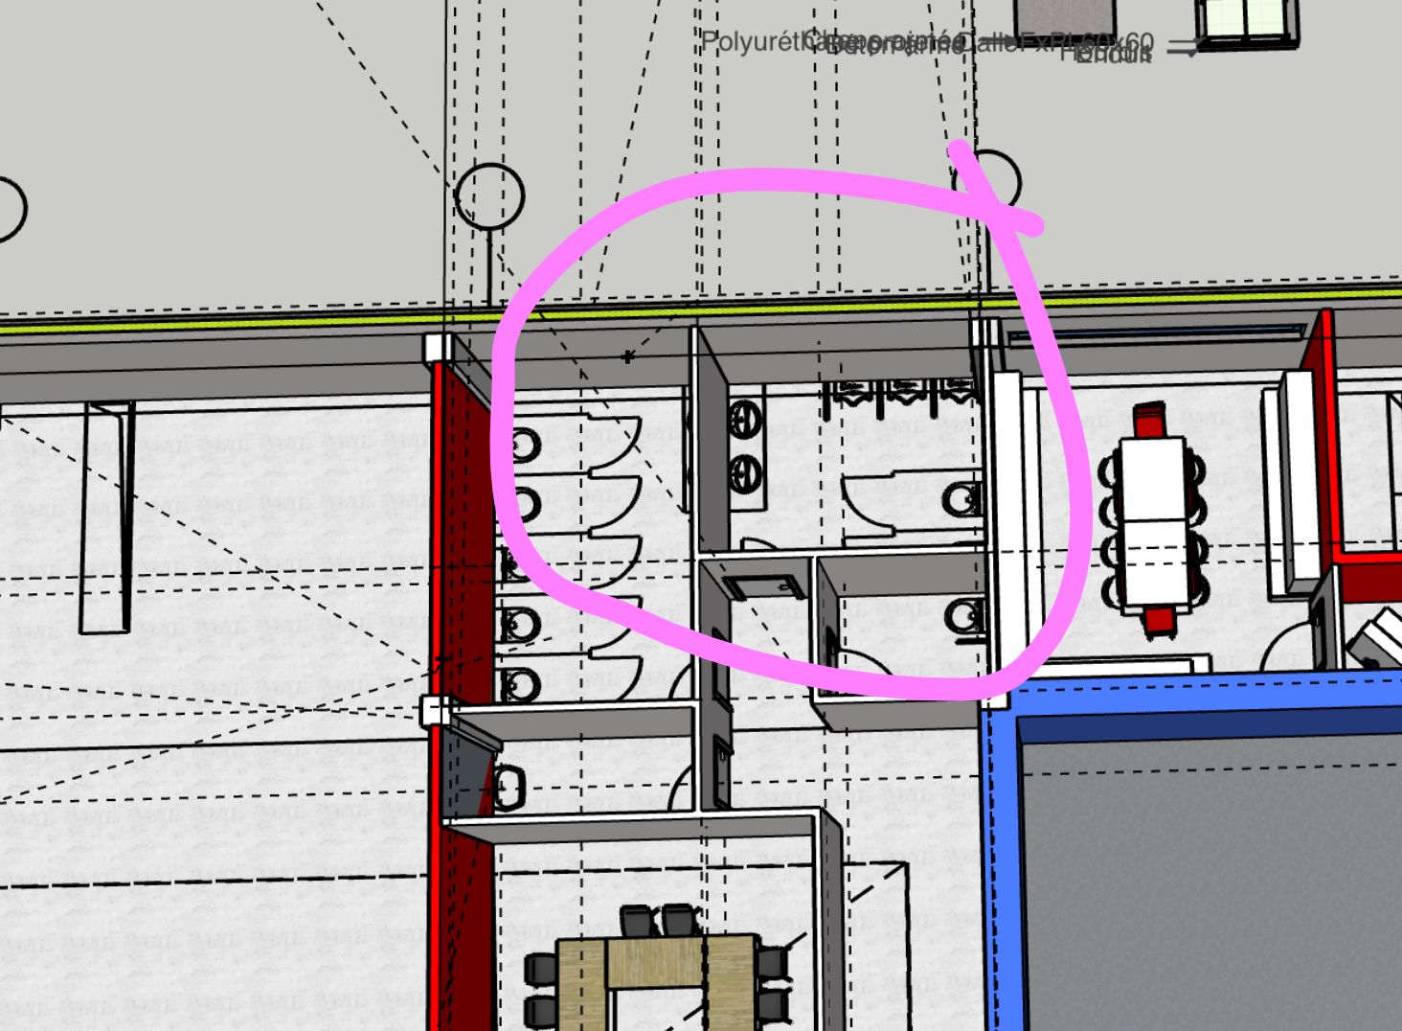
WC homme (21) | Déperdition vers l'exterieur
 | Code | Paroi | Ak | Uk | ek | Ak.Uk.ek
 |  |  | m2 | W/(m²*K) | - | W/K
 | N | Paroi extérieur | 15.1011 | 0.31196948579 | 1 | 4.7110824019 |  |  |  |  |  |  |  | WC homme (21) | Déperdition vers l'exterieur
 | H | Plafond | 12.26925 | 0.14630087904 | 1 |  |  |  |  |  |  |  |  |  | Code | Paroi | Ak | Uk | ek | Ak.Uk.ek
 | Total des parois ΣkAk.Uk.ek W/K |  |  |  |  | 4.7110824019 |  |  |  |  |  |  |  |  |  |  | m2 | W/(m²*K) | - | W/K
 | Code | Ponts thermiques | Ψk | lk | ek | Ψk.Ik.Ek |  |  |  |  |  |  |  |  | N | Paroi extérieur | 15.1011 | 0 | 1 | 0
 |  |  | W/(m.K) | m | - | W/K |  |  |  |  |  |  |  |  | H | Plafond | 12.26925 | 0 | 1
 |  | / |  |  |  |  |  |  |  |  |  |  |  |  | Total des parois ΣkAk.Uk.ek W/K |  |  |  |  | 0
 | Total des ponts thermiques ΣkΨk.lk.ek W/K |  |  |  |  | 0 |  |  |  |  |  |  |  |  | Code | Ponts thermiques | Ψk | lk | ek | Ψk.Ik.Ek
 | Coefficients total de déperditions directe vers l'extérieur |  |  | HT,ie |  |  | 4.7110824019 | [W/K] |  |  |  |  |  |  |  |  | W/(m.K) | m | - | W/K
 | Déperdition à travers espaces non-chauffés |  |  |  |  |  |  |  |  |  |  |  |  |  |  | /
 | Code | Paroi | Ak | Uk | bu | Ak.Uk.ek |  |  |  |  |  |  |  |  | Total des ponts thermiques ΣkΨk.lk.ek W/K |  |  |  |  | 0
 |  |  | m2 | W/(m²*K) | - | W/K |  |  | FAUT REFAIRE LES BU |  |  |  |  |  | Coefficients total de déperditions directe vers l'extérieur |  |  | HT,ie |  |  | 0 | [W/K]
 | S | Paroi blanche(mur vers wcfemme) | 13.3812 | 1.8115853807 | 0 | 0 |  |  |  |  |  |  |  |  | Déperdition à travers espaces non-chauffés
 | O | Paroi blanche(mur vers wc pmr) | 9.072 | 1.8115853807 | 0 | 0 |  |  |  |  |  |  |  |  | Code | Paroi | Ak | Uk | bu | Ak.Uk.ek
 | E |  |  |  |  |  |  |  |  |  |  |  |  |  |  |  | m2 | W/(m²*K) | - | W/K
 |  |  |  |  |  |  |  |  |  |  |  |  |  |  | S | Paroi blanche(mur vers wcfemme) | 13.3812 | 0 |  | 0
 | Total des parois ΣkAk.Uk.ek W/K |  |  |  |  | 0 |  |  |  |  |  |  |  |  | O | Paroi blanche(mur vers wc pmr) | 9.072 | 0 | 0 | 0
 | Code | Ponts thermiques | Ψk | lk | bu | Ψk.Ik.Ek |  |  |  |  |  |  |  |  | E
 |  |  | W/(m.K) | m | - | W/K | 0 | [W/K]
 |  | / |  |  |  |  |  |  |  |  |  |  |  |  | Total des parois ΣkAk.Uk.ek W/K |  |  |  |  | 0
 | Total des ponts thermiques ΣkΨk.lk.ek W/K |  |  |  |  | 0 |  |  |  |  |  |  |  |  | Code | Ponts thermiques | Ψk | lk | bu | Ψk.Ik.Ek
 | Coefficients total de déperditions directe à travers des espaces non chauffées |  |  |  |  | Hₜ,ᵢᵤₑ |  |  |  |  |  |  |  |  |  |  | W/(m.K) | m | - | W/K | 0 | [W/K]
 | Déperditions directes par le sol |  |  |  |  |  |  |  |  |  |  |  |  |  |  | /
 | Code | Paroi | Ak | Uk | ek | Ak.Uk.ek | 0 | [W/K] |  |  |  |  |  |  | Total des ponts thermiques ΣkΨk.lk.ek W/K |  |  |  |  | 0
 |  |  | m2 | W/(m²*K) | - | W/K |  |  |  |  |  |  |  |  | Coefficients total de déperditions directe à travers des espaces non chauffées |  |  |  |  | Hₜ,ᵢᵤₑ
 |  | Aucune |  |  |  |  |  |  |  |  |  |  |  |  | Déperditions directes par le sol
 | Coefficients total de déperditions directe à travers le sol |  |  | Ht,ig |  |  |  |  |  |  |  |  |  |  | Code | Paroi | Ak | Uk | ek | Ak.Uk.ek | 0 | [W/K]
 | Déperditions vers des espaces chauffés à des températures différentes |  |  |  |  |  |  |  |  |  |  |  |  |  |  |  | m2 | W/(m²*K) | - | W/K
 | Code | Paroi | fij | Ak | Uk | fij.Ak.Uk |  |  |  |  |  |  |  |  |  | Aucune
 |  |  | - | m2 | W/(m²*K) | W/K |  |  |  |  |  |  |  |  | Coefficients total de déperditions directe à travers le sol |  |  | Ht,ig
 | B | Sol | 0.25 | 13.59355 | 0.39937430013 | 1.3572286294 |  |  |  |  |  |  |  |  | Déperditions vers des espaces chauffés à des températures différentes
 | S | Porte | -0.16666666667 | 1.6443 | 2.5 | -0.685125 |  |  |  |  |  |  |  |  | Code | Paroi | fij | Ak | Uk | fij.Ak.Uk
 |  | Paroi blanche (vers couloir) | -0.16666666667 | 4.2572 | 1.8115853807 | -1.2853802138 |  |  |  |  |  |  |  |  |  |  | - | m2 | W/(m²*K) | W/K
 |  | Paroi blanche (mur vers cafet) | -0.16666666667 | 13.3812 | 1.8115853807 | -4.040197716 | -4.6534743004 | ca c'est apport donc je prend pas |  |  |  |  |  |  | B | Sol | -1 | 13.59355 | 0.39937430013 | -5.4289145175
 | Coefficient total de déperditions vers des espaces chauffés à des températures différentes |  |  |  |  | HT,ij | 1.3572286294 | [W/K] |  |  |  |  |  |  | S | Porte | -0.16666666667 | 1.6443 | 2.5 | -0.685125
 | Coefficient total de déperditions par transmission |  | HT,l = Ht,ie+HT,iue+HT,lg+HT,ij W/K |  |  |  | 6.0683110313 | [W/K] |  |  |  |  |  |  |  | Paroi blanche (vers couloir) | -0.16666666667 | 4.2572 | 1.8115853807 | -1.2853802138
 | Données de température |  |  |  |  |  |  |  |  |  |  |  |  |  |  | Paroi blanche (mur vers cafet) | 0 | 13.3812 | 0 | 0 |  | ca c'est deperditions donc je prend pas
 | Température extérieure de base |  |  | θe | °C | -8 |  |  |  |  |  |  |  |  | Coefficient total de déperditions vers des espaces chauffés à des températures différentes |  |  |  |  | HT,ij | -7.3994197313 | [W/K]
 | Température intérieure de base |  |  | θint,l | °C | 16 |  |  |  |  |  |  |  |  | Coefficient total de déperditions par transmission |  | HT,l = Ht,ie+HT,iue+HT,lg+HT,ij W/K |  |  |  | -7.3994197313 | [W/K]
 | Ecart de température de base |  |  | θint,l - θe | °C | 24 |  |  |  |  |  |  |  |  | Données de température
 | Déperditions de base par transmission 𝚽T,i=HT,i.(θint,i-θe) |  |  |  |  |  | 145.63946475 | [W] |  |  |  |  |  |  | Température extérieure de base |  |  | θe | °C | 32
 |  |  |  |  |  |  |  |  |  |  |  |  |  |  | Température intérieure de base |  |  | θint,l | °C | 26
 |  |  |  |  |  |  |  |  |  |  |  |  |  |  | Ecart de température de base |  |  | θint,l - θe | °C | -6
 |  |  |  |  |  |  |  |  |  |  |  |  |  |  | Déperditions de base par transmission 𝚽T,i=HT,i.(θint,i-θe) |  |  |  |  |  | 44.396518388 | [W]
WC individuelle (18) | Déperdition vers l'exterieur
 | Code | Paroi | Ak | Uk | ek | Ak.Uk.ek
 |  |  | m2 | W/(m²*K) | - | W/K
 | O | Paroi extérieur rouge | 5.67 | 3.4668654833 | 1 | 0 |  |  |  |  |  |  |  | WC individuelle (18) | Déperdition vers l'exterieur
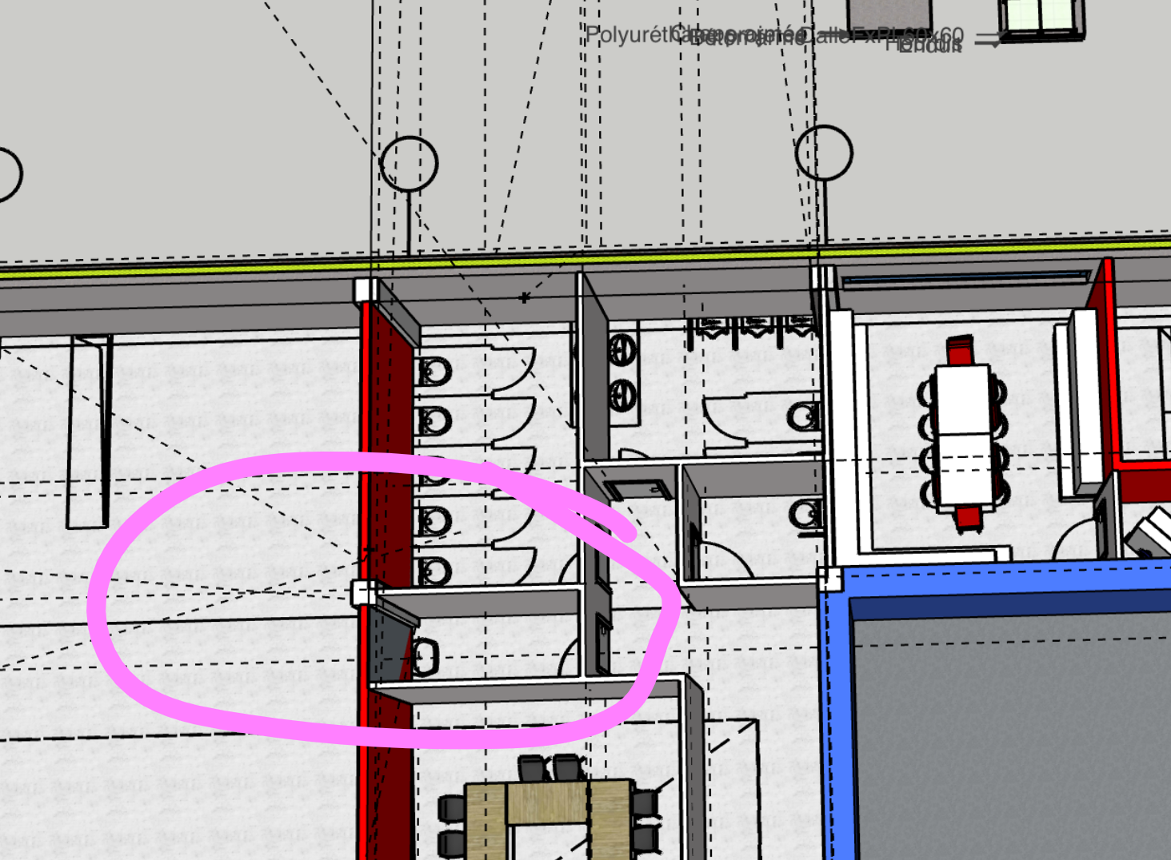
 | H | Plafond | 4.732 | 0.14630087904 | 1 | 0 |  |  |  |  |  |  |  |  | Code | Paroi | Ak | Uk | ek | Ak.Uk.ek
 | Total des parois ΣkAk.Uk.ek W/K |  |  |  |  | 0 |  |  |  |  |  |  |  |  |  |  | m2 | W/(m²*K) | - | W/K
 | Code | Ponts thermiques | Ψk | lk | ek | Ψk.Ik.Ek |  |  |  |  |  |  |  |  | O | Paroi extérieur rouge | 5.67 | 0 | 1 | 0
 |  |  | W/(m.K) | m | - | W/K |  |  |  |  |  |  |  |  | H | Plafond | 4.732 | 0 | 1 | 0
 |  | / |  |  |  |  |  |  |  |  |  |  |  |  | Total des parois ΣkAk.Uk.ek W/K |  |  |  |  | 0
 | Total des ponts thermiques ΣkΨk.lk.ek W/K |  |  |  |  | 0 |  |  |  |  |  |  |  |  | Code | Ponts thermiques | Ψk | lk | ek | Ψk.Ik.Ek
 | Coefficients total de déperditions directe vers l'extérieur |  |  | HT,ie |  |  | 0 | [W/K] |  |  |  |  |  |  |  |  | W/(m.K) | m | - | W/K
 | Déperdition à travers espaces non-chauffés |  |  |  |  |  |  |  |  |  |  |  |  |  |  | /
 | Code | Paroi | Ak | Uk | bu | Ak.Uk.ek |  |  |  |  |  |  |  |  | Total des ponts thermiques ΣkΨk.lk.ek W/K |  |  |  |  | 0
 |  |  | m2 | W/(m²*K) | - | W/K |  |  |  |  |  |  |  |  | Coefficients total de déperditions directe vers l'extérieur |  |  | HT,ie |  |  | 0 | [W/K]
 |  |  |  |  |  |  |  |  |  |  |  |  |  |  | Déperdition à travers espaces non-chauffés
 | Total des parois ΣkAk.Uk.ek W/K |  |  |  |  | 0 |  |  |  |  |  |  |  |  | Code | Paroi | Ak | Uk | bu | Ak.Uk.ek
 | Code | Ponts thermiques | Ψk | lk | bu | Ψk.Ik.Ek |  |  |  |  |  |  |  |  |  |  | m2 | W/(m²*K) | - | W/K
 |  |  | W/(m.K) | m | - | W/K
 |  | / |  |  |  |  |  |  |  |  |  |  |  |  | Total des parois ΣkAk.Uk.ek W/K |  |  |  |  | 0
 | Total des ponts thermiques ΣkΨk.lk.ek W/K |  |  |  |  | 0 |  |  |  |  |  |  |  |  | Code | Ponts thermiques | Ψk | lk | bu | Ψk.Ik.Ek
 | Coefficients total de déperditions directe à travers des espaces non chauffées |  |  |  |  | Hₜ,ᵢᵤₑ | 0 | [W/K] |  |  |  |  |  |  |  |  | W/(m.K) | m | - | W/K
 | Déperditions directes par le sol |  |  |  |  |  |  |  |  |  |  |  |  |  |  | /
 | Code | Paroi | Ak | Uk | ek | Ak.Uk.ek |  |  |  |  |  |  |  |  | Total des ponts thermiques ΣkΨk.lk.ek W/K |  |  |  |  | 0
 |  |  | m2 | W/(m²*K) | - | W/K |  |  |  |  |  |  |  |  | Coefficients total de déperditions directe à travers des espaces non chauffées |  |  |  |  | Hₜ,ᵢᵤₑ | 0 | [W/K]
 |  | Aucune |  |  |  |  |  |  |  |  |  |  |  |  | Déperditions directes par le sol
 | Coefficients total de déperditions directe à travers le sol |  |  | Ht,ig |  |  | 0 | [W/K] |  |  |  |  |  |  | Code | Paroi | Ak | Uk | ek | Ak.Uk.ek
 | Déperditions vers des espaces chauffés à des températures différentes |  |  |  |  |  |  |  |  |  |  |  |  |  |  |  | m2 | W/(m²*K) | - | W/K
 | Code | Paroi | fij | Ak | Uk | fij.Ak.Uk |  |  |  |  |  |  |  |  |  | Aucune
 |  |  | - | m2 | W/(m²*K) | W/K |  |  |  | -0.071428571429 | 12.025 | 1.8115853807 | -1.5560224431 |  | Coefficients total de déperditions directe à travers le sol |  |  | Ht,ig |  |  | 0 | [W/K]
 | N | Paroi blanche WC femme |  | 13.2489 | 1.8115853807 |  |  |  |  |  |  |  |  |  | Déperditions vers des espaces chauffés à des températures différentes
 | E | Paroi blanche (avec porte) | -0.071428571429 | 4.0257 | 1.8115853807 | -0.52092137622 |  |  |  |  |  |  |  |  | Code | Paroi | fij | Ak | Uk | fij.Ak.Uk
 | E | Porte | -0.071428571429 | 1.6443 | 2.5 | -0.293625 |  |  |  |  |  |  |  |  |  |  | - | m2 | W/(m²*K) | W/K
 | S | Paroi blanche(VERS SDR) | -0.071428571429 | 13.2489 | 1.8115853807 | -1.714393825 |  |  |  |  |  |  |  |  | N | Paroi blanche WC femme |  | 13.2489 | 0
 | B | Sol | 0.25 | 5.2575 | 0.39937430013 | 0.52492759573 |  |  |  |  |  |  |  |  | E | Paroi blanche (avec porte) | -0.16666666667 | 4.0257 | 1.6443 | -1.103243085
 | Coefficient total de déperditions vers des espaces chauffés à des températures différentes |  |  |  |  | HT,ij | 0.52492759573 | [W/K] |  |  |  |  |  |  | E | Porte | -0.16666666667 | 1.6443 | 2.5 | -0.685125
 | Coefficient total de déperditions par transmission |  | HT,l = Ht,ie+HT,iue+HT,lg+HT,ij W/K |  |  |  | 0.52492759573 | [W/K] |  |  |  |  |  |  | S | Paroi blanche(VERS SDR) | -0.33333333333 | 13.2489 | 1.6443 | -7.26172209
 | Données de température |  |  |  |  |  |  |  |  |  |  |  |  |  | B | Sol | -1 | 5.2575 | 0.39937430013 | -2.0997103829
 | Température extérieure de base |  |  | θe | °C | -8 |  |  |  |  |  |  |  |  | Coefficient total de déperditions vers des espaces chauffés à des températures différentes |  |  |  |  | HT,ij | -11.149800558 | [W/K]
 | Température intérieure de base |  |  | θint,l | °C | 16 |  |  |  |  |  |  |  |  | Coefficient total de déperditions par transmission |  | HT,l = Ht,ie+HT,iue+HT,lg+HT,ij W/K |  |  |  | -11.149800558 | [W/K]
 | Ecart de température de base |  |  | θint,l - θe | °C | 24 |  |  |  |  |  |  |  |  | Données de température
 | Déperditions de base par transmission 𝚽T,i=HT,i.(θint,i-θe) |  |  |  |  |  | 12.598262298 | [W] |  |  |  |  |  |  | Température extérieure de base |  |  | θe | °C | 32
 |  |  |  |  |  |  |  |  |  |  |  |  |  |  | Température intérieure de base |  |  | θint,l | °C | 26
 |  |  |  |  |  |  |  |  |  |  |  |  |  |  | Ecart de température de base |  |  | θint,l - θe | °C | -6
 |  |  |  |  |  |  |  |  |  |  |  |  |  |  | Déperditions de base par transmission 𝚽T,i=HT,i.(θint,i-θe) |  |  |  |  |  | 66.898803348 | [W]

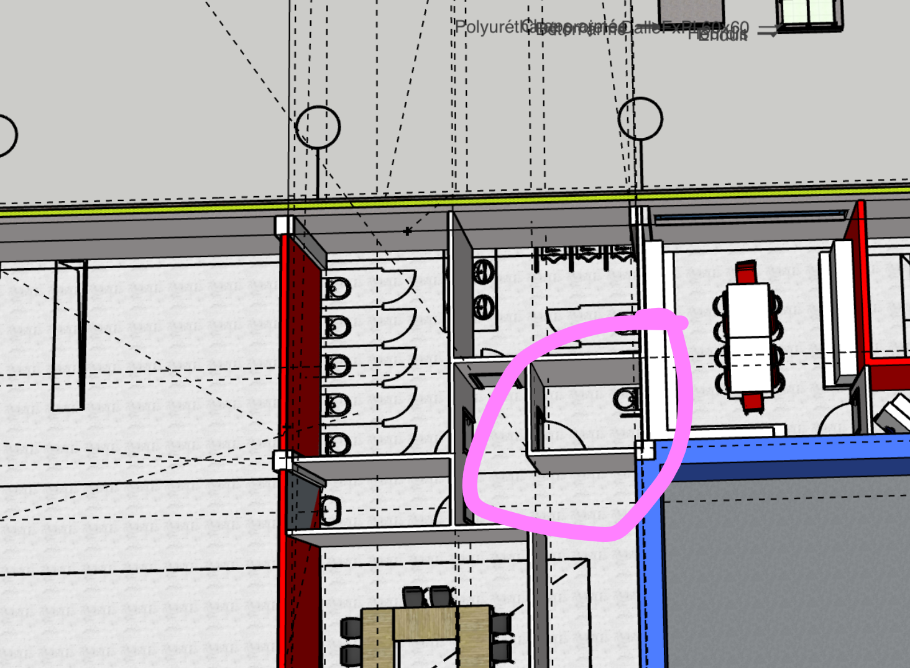
WC PMR (19) | Déperdition vers l'exterieur
 | Code | Paroi | Ak | Uk | ek | Ak.Uk.ek
 |  |  | m2 | W/(m²*K) | - | W/K
 | H | Plafond | 4.37 | 0.14630087904 | 1 |  |  |  |  |  |  |  |  | WC PMR (19) | Déperdition vers l'exterieur
 | Total des parois ΣkAk.Uk.ek W/K |  |  |  |  | 0 |  |  |  |  |  |  |  |  | Code | Paroi | Ak | Uk | ek | Ak.Uk.ek
 | Code | Ponts thermiques | Ψk | lk | ek | Ψk.Ik.Ek |  |  |  |  |  |  |  |  |  |  | m2 | W/(m²*K) | - | W/K
 |  |  | W/(m.K) | m | - | W/K |  |  |  |  |  |  |  |  | H | Plafond | 4.37 | 0 | 1
 |  | / |  |  |  |  |  |  |  |  |  |  |  |  | Total des parois ΣkAk.Uk.ek W/K |  |  |  |  | 0
 | Total des ponts thermiques ΣkΨk.lk.ek W/K |  |  |  |  | 0 |  |  |  |  |  |  |  |  | Code | Ponts thermiques | Ψk | lk | ek | Ψk.Ik.Ek
 | Coefficients total de déperditions directe vers l'extérieur |  |  | HT,ie |  |  | 0 | [W/K] |  |  |  |  |  |  |  |  | W/(m.K) | m | - | W/K
 | Déperdition à travers espaces non-chauffés |  |  |  |  |  |  |  |  |  |  |  |  |  |  | /
 | Code | Paroi | Ak | Uk | bu | Ak.Uk.ek |  |  |  |  |  |  |  |  | Total des ponts thermiques ΣkΨk.lk.ek W/K |  |  |  |  | 0
 |  |  | m2 | W/(m²*K) | - | W/K |  |  |  |  |  |  |  |  | Coefficients total de déperditions directe vers l'extérieur |  |  | HT,ie |  |  | 0 | [W/K]
 | N |  |  |  | 0 | 0 |  |  |  |  |  |  |  |  | Déperdition à travers espaces non-chauffés
 | Total des parois ΣkAk.Uk.ek W/K |  |  |  |  | 0 |  |  |  |  |  |  |  |  | Code | Paroi | Ak | Uk | bu | Ak.Uk.ek
 | Code | Ponts thermiques | Ψk | lk | bu | Ψk.Ik.Ek |  |  |  |  |  |  |  |  |  |  | m2 | W/(m²*K) | - | W/K
 |  |  | W/(m.K) | m | - | W/K |  |  |  |  |  |  |  |  | N |  |  |  |  | 0
 |  | / |  |  |  |  |  |  |  |  |  |  |  |  | Total des parois ΣkAk.Uk.ek W/K |  |  |  |  | 0
 | Total des ponts thermiques ΣkΨk.lk.ek W/K |  |  |  |  | 0 |  |  |  |  |  |  |  |  | Code | Ponts thermiques | Ψk | lk | bu | Ψk.Ik.Ek
 | Coefficients total de déperditions directe à travers des espaces non chauffées |  |  |  |  | Hₜ,ᵢᵤₑ | 0 | [W/K] |  |  |  |  |  |  |  |  | W/(m.K) | m | - | W/K
 | Déperditions directes par le sol |  |  |  |  |  |  |  |  |  |  |  |  |  |  | /
 | Code | Paroi | Ak | Uk | ek | Ak.Uk.ek |  |  |  |  |  |  |  |  | Total des ponts thermiques ΣkΨk.lk.ek W/K |  |  |  |  | 0
 |  |  | m2 | W/(m²*K) | - | W/K |  |  |  |  |  |  |  |  | Coefficients total de déperditions directe à travers des espaces non chauffées |  |  |  |  | Hₜ,ᵢᵤₑ | 0 | [W/K]
 |  | Aucune |  |  |  |  |  |  |  |  |  |  |  |  | Déperditions directes par le sol
 | Coefficients total de déperditions directe à travers le sol |  |  | Ht,ig |  |  | 0 | [W/K] |  |  |  |  |  |  | Code | Paroi | Ak | Uk | ek | Ak.Uk.ek
 | Déperditions vers des espaces chauffés à des températures différentes |  |  |  |  |  |  |  |  |  |  |  |  |  |  |  | m2 | W/(m²*K) | - | W/K
 | Code | Paroi | fij | Ak | Uk | fij.Ak.Uk |  |  |  |  |  |  |  |  |  | Aucune
 |  |  | - | m2 | W/(m²*K) | W/K |  |  |  |  |  |  |  |  | Coefficients total de déperditions directe à travers le sol |  |  | Ht,ig |  |  | 0 | [W/K]
 | O | Paroi blanche(PORTE) | -0.071428571429 | 5.9157 | 1.8115853807 | -0.76548540262 |  |  |  |  |  |  |  |  | Déperditions vers des espaces chauffés à des températures différentes
 | O | Porte | -0.071428571429 | 1.6443 | 2.5 | -0.293625 |  |  |  |  |  |  |  |  | Code | Paroi | fij | Ak | Uk | fij.Ak.Uk
 | S | Paroi blanche(COULOIR) | -0.071428571429 | 9.072 | 1.8115853807 | -1.1739073267 |  |  |  |  |  |  |  |  |  |  | - | m2 | W/(m²*K) | W/K
 | E | Paroi blanche(CAFET) | -0.071428571429 | 7.56 | 1.8115853807 | -0.97825610558 |  |  |  |  |  |  |  |  | O | Paroi blanche(PORTE) | -0.16666666667 | 5.9157 | 1.6443 | -1.621197585
 | B | Sol | 0.25 | 4.8 | 0.39937430013 | 0.47924916015 |  |  |  |  |  |  |  |  | O | Porte | -0.16666666667 | 1.6443 | 2.5 | -0.685125
 |  | Paroi blanche wc homme |  | 9.072 | 1.8115853807 |  |  |  |  |  |  |  |  |  | S | Paroi blanche(COULOIR) | -0.16666666667 | 9.072 | 5.2575 | -7.94934
 | Coefficient total de déperditions vers des espaces chauffés à des températures différentes |  |  |  |  | HT,ij | 0.47924916015 | [W/K] |  |  |  |  |  |  | E | Paroi blanche(CAFET) | -0.33333333333 | 7.56 | 0 | 0
 | Coefficient total de déperditions par transmission |  | HT,l = Ht,ie+HT,iue+HT,lg+HT,ij W/K |  |  |  | 0.47924916015 | [W/K] |  |  |  |  |  |  | B | Sol | -1 | 4.8 | 0.39937430013 | -1.9169966406
 | Données de température |  |  |  |  |  |  |  |  |  |  |  |  |  |  | Paroi blanche wc homme |  | 9.072 | 0
 | Température extérieure de base |  |  | θe | °C | -8 |  |  |  |  |  |  |  |  | Coefficient total de déperditions vers des espaces chauffés à des températures différentes |  |  |  |  | HT,ij | -12.172659226 | [W/K]
 | Température intérieure de base |  |  | θint,l | °C | 16 |  |  |  |  |  |  |  |  | Coefficient total de déperditions par transmission |  | HT,l = Ht,ie+HT,iue+HT,lg+HT,ij W/K |  |  |  | -12.172659226 | [W/K]
 | Ecart de température de base |  |  | θint,l - θe | °C | 24 |  |  |  |  |  |  |  |  | Données de température
 | Déperditions de base par transmission 𝚽T,i=HT,i.(θint,i-θe) |  |  |  |  |  | 11.501979844 | [W] |  |  |  |  |  |  | Température extérieure de base |  |  | θe | °C | 32
 |  |  |  |  |  |  |  |  |  |  |  |  |  |  | Température intérieure de base |  |  | θint,l | °C | 26
 |  |  |  |  |  |  |  |  |  |  |  |  |  |  | Ecart de température de base |  |  | θint,l - θe | °C | -6
 |  |  |  |  |  |  |  |  |  |  |  |  |  |  | Déperditions de base par transmission 𝚽T,i=HT,i.(θint,i-θe) |  |  |  |  |  | 73.035955354 | [W]

Renouvellement d'air
 | Nom du local |  |  |  |  | 1.COFFRE FORT | 2.KITCHENETTE | 3.ESCALIER | 4,Bureau4 | 5.Bureau 5 | 6.Bureau 6 | 7.Bureau 7 | 8.Salle de reunion | 9.Couloir droite | 10.Approvisionnement | 11.Mini Hall 11 | 12.Entrée | 13.Mini Hall 12 | 14.Distrib | 15.Secretariat | 16. Salle de réunion | 17.Salle d'attente | 18.WC individuelle | 19.WC PMR | 20.WC femme | 21.WC homme | 22. Trappe |  | Total
 |  |  |  |  |  |  |  |  |  |  |  |  |  |  |  |  |  |  |  |  |  |  |  |  |  |  |  | Trémis 23

 |  |  |  |  |  |  |  |  |  |  |  |  |  |  |  |  |  |  |  |  |  |  |  |  |  |  |  |  |  |  | ca c'est pour la clim

 | Volume intérieur du local |  |  | Vi | m3 | 109.296 | 82.26 | 44.676 | 98.96 | 64.87 | 65.27 | 65.27 | 119.88 | 164.88 | 26.064 | 65.547 |  |  | 76.36 | 108.07 | 189.43 | 199.15 | 17.028 | 15.732 | 62.64 | 44.17 | 39.204 | 12.6504 | 1658.757
 | Température extérieure |  |  | θe | °C | -8
 | Température intérieure |  |  | θint,l | °C | 16 | 20 | 22 | 16 | 22 | 16 | 22 | 20 | 18 | 18 | 18 |  |  | 18 | 22 | 20 | 20 | 16 | 16 | 16 | 16 | 16 | 16
 | Ecart de température |  |  | θint,l - θe | °C | 24 | 28 | 30 | 24 | 30 | 24 | 30 | 28 | 26 | 26 | 26 |  |  | 26 | 30 | 28 | 24 | 24 | 24 | 24 | 24 | 24 | 24
 | besoins mini d'hygiène | Taux de renouvellement d'air hygiénique minimal |  | nmin,i | h-1 | 0.5 | 1 | 0 | 1 | 1 | 1 | 1 | 2 | 0.5 | 0.5 | 0.5 |  |  | 0.5 | 1 | 2 | 0.5 | 1.5 | 1.5 | 1.5 | 1.5 | 0 | 0

 |  | Débit d'air hygiénique minimal |  | V'min,i | m3/h | 54.648 | 82.26 | 0 | 98.96 | 64.87 | 65.268 | 65.268 | 239.76 | 82.44 | 13.032 | 32.7735 |  |  | 38.178 | 108.072 | 378.864 | 99.576 | 25.542 | 23.598 | 93.96 | 66.258 | 0 | 0

 | Débit d'infiltration | Ouvertures exposées |  | - | - | 0 | 1 | 1 | 1 | 1 | 2 | 2 | 1 | 0 | 0 | 1 |  |  | 0 | 1 | 0 | 0 | 0 | 0 | 0 | 0 | 0 | 0
 |  | Taux de renouvellement d'air à 50 Pa |  | n50 | h-1 | 3 |  |  |  |  |  |  |  |  |  |  |  |  |  |  |  |  |  |  |  |  |  |  |  | batiment d'inertie moyen
 |  | Coefficient d'exposition |  | e | - | 0 | 0.01 | 0 | 0.01 | 0.01 | 0.02 | 0.02 | 0.02 | 0 | 0 | 0.01 |  |  | 0 | 0.01 | 0 | 0 | 0 | 0 | 0 | 0 | 0 | 0
 |  | Facteur correctif de hauteur |  | 𝜀 | - | 1 | 1 | 1 | 1 | 1 | 1 | 1 | 1 | 1 | 1 | 1 |  |  | 1 | 1 | 1 | 1 | 1 | 1 | 1 | 1 | 1 | 0
 |  | Débit d'infiltration d'air Vinf,i =2.Vi.n50.e.𝜀 |  | V'inf,i | m3/h | 0 | 4.9356 | 0 | 5.9376 | 3.8922 | 7.83216 | 7.83216 | 14.3856 | 0 | 0 | 3.93282 |  |  | 0 | 6.48432 | 0 | 0 | 0 | 0 | 0 | 0 | 0 | 0 | 55.23246

 | Déperdition par renouvellement d'air | Débit total corrigé de renouvellmnt d'air V'i = max(V'inf, i;V'min,i) |  | V'i | m3/h | 54.648 | 82.26 | 0 | 98.96 | 64.87 | 65.268 | 65.268 | 239.76 | 82.44 | 13.032 | 32.7735 |  |  | 38.178 | 108.072 | 378.864 | 99.576 | 25.542 | 23.598 | 93.96 | 66.258 | 0 | 0

 |  | Coefficient nominal de déperdition par renouvelement d'air |  | HV,i | W/K | 18.58032 | 27.9684 | 0 | 33.6464 | 22.0558 | 22.19112 | 22.19112 | 81.5184 | 28.0296 | 4.43088 | 11.14299 |  |  | 12.98052 | 36.74448 | 128.81376 | 33.85584 | 8.68428 | 8.02332 | 31.9464 | 22.52772 | 0 | 0
 |  | Déperditions de bases par renouvellement d'air φV,i = HV,i.(θint,l - θe ) |  |  | W | 445.92768 | 783.1152 | 0 | 807.5136 | 661.674 | 532.58688 | 665.7336 | 2282.5152 | 728.7696 | 115.20288 | 289.71774 |  |  | 337.49352 | 1102.3344 | 3606.78528 | 812.54016 | 208.42272 | 192.55968 | 766.7136 | 540.66528 | 0 | 0 | 14880.27102

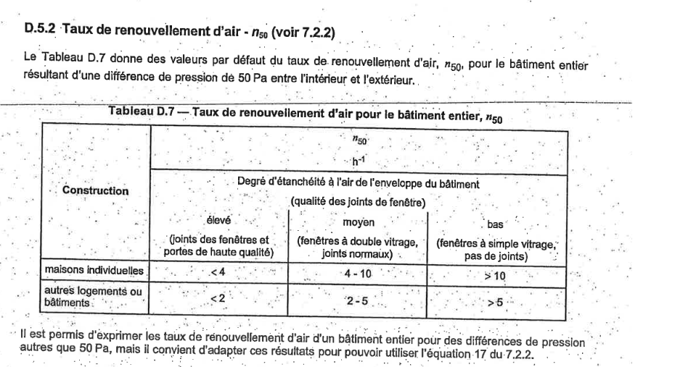

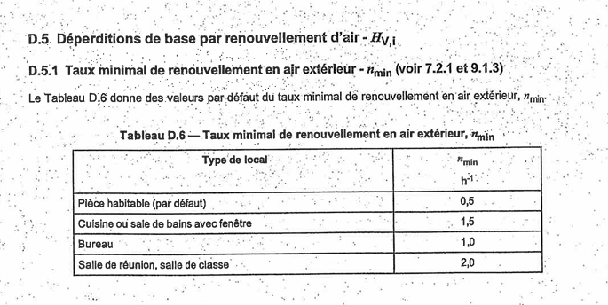

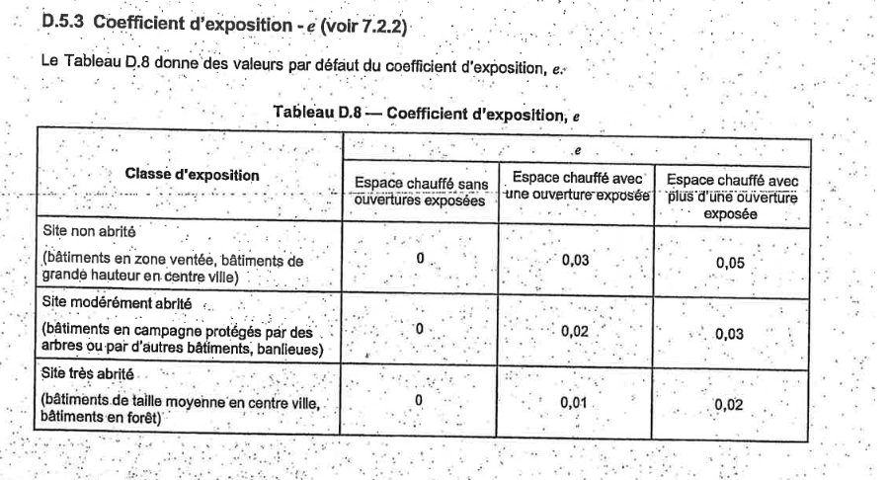

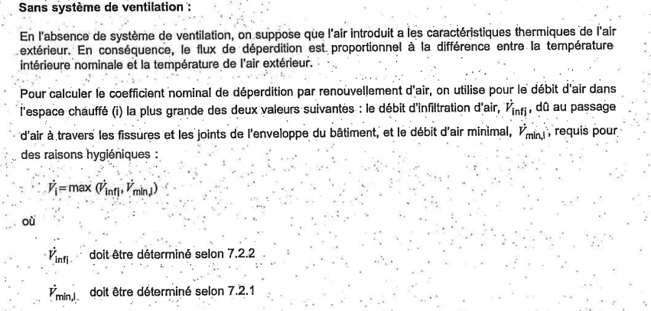

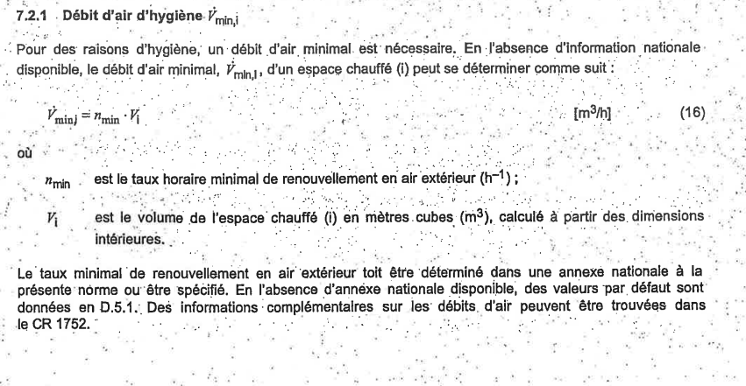

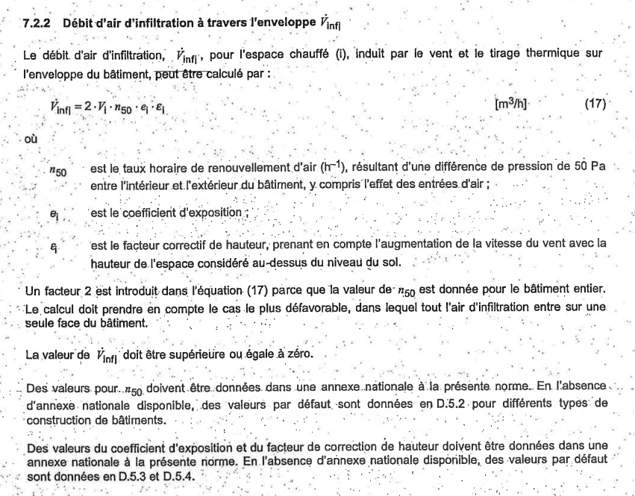

Nom du local |  |  |  |  | 1.Toilette femme | 2.Toilette homme | 3.Salle de réunion | 4.Escalier | 5.Bureau | 6.Toilette PMR | 7.Salle d'attente | 8.Toilette individuelle | 9.Coffre-fort | 10.Couloir | 11.Bureau | 12.Bureau | 13.Bureau | 14.Salle de réunion | 15.La trappe | 16.Bureau | 17.Bornes |  | 18.Approvisionnement | 19.Pièce | 20.Entrée | 21.Pièce | Total

Volume intérieur du local |  |  | Vi | m3 | 0 | 0 | 0 | 0 | 0 | 0 | 0 | 0 | 0 | 0 | 0 | 0 | 0 | 0 | 0 | 0 | 0 |  |  |  |  |  | 0
Température extérieure |  |  | θe | °C | 0
Température intérieure |  |  | θint,l | °C | 0 | 0 | 0 | 0 | 0 | 0 | 0 | 0 | 0 | 0 | 0 | 0 | 0 | 0 | 0 | 0 | 0
Ecart de température |  |  | θint,l - θe | °C | 0 | 0 | 0 | 0 | 0 | 0 | 0 | 0 | 0 | 0 | 0 | 0 | 0 | 0 | 0 | 0 | 0
Débit d'infiltration | Ouvertures exposées |  | - | - | 0 | 0 | 1 | 0 | 1 | 0 | 0 | 0 | 0 | 0 | 1 | 2 | 2 | 0 | 0 | 1
 | Taux de renouvellement d'air à 50 Pa |  | n50 | h-1 | 1
 | Coefficient d'exposition |  | e | - | 0 | 0 | 0.01 | 0 | 0.01 | jsp pour les locaux non chauffé | 0 |  |  |  | 0.01 | 0.02 | 0.02 | 0 | 0 | 0.01
 | Facteur correctif de hauteur |  | 𝜀 | - | 1 | 1 | 1 | 1 | 1 | 1 | 1 | 1 | 1 | 1 | 1 | 1 | 1 | 1 | 1 | 1 | 1
 | Débit d'infiltration d'air Vinf,i =2.Vi.n50.e.𝜀 |  | V'inf,i | m3/h | 0 | 0 | 0 | 0 | 0 | #VALUE! | 0 | 0 | 0 | 0 | 0 | 0 | 0 | 0 | 0 | 0 | 0 |  |  |  |  |  | #VALUE!

Débit du système de ventillation, températures et facteurs correctifs | Air extrait |  |  | m3/h | PAS DE VENTILLATION
 | Air amené |  |  | m3/h
 | Température de l'air amené |  |  | °C
 | Facteur de réduction |  |  | -
 | Air provenant de locaux ajd. |  |  | m3/h
 | Facteur de réduction |  |  | -
 | Air extrait excédentaire bâtiment entirer V'mech,inf = ∑V'ex,i - ∑V' SU,i |  |  | m3/h

 | Air extrait excédentaire pièce par pièce |  |  | m3/h | 0 | 0 | 0 | 0 | 0 | 0 | 0 | 0 | 0 | 0 | 0 | 0 | 0 | 0 | 0 | 0 | 0 |  | 0 | 0 | 0 | 0 | 0
Déperdition par renouvellement d'air | Débit total corrigé de renouvellmnt d'air V'i = V'inf, i+ V'SU,i + V'mech,inf,i |  | V'i | m3/h | 0 | 0 | 0 | 0 | 0 | #VALUE! | 0 | 0 | 0 | 0 | 0 | 0 | 0 | 0 | 0 | 0 | 0 |  | 0 | 0 | 0 | 0

 | Coefficient nominal de déperdition par renouvelement d'air |  | HV,i | W/K | 0 | 0 | 0 | 0 | 0 | #VALUE! | 0 | 0 | 0 | 0 | 0 | 0 | 0 | 0 | 0 | 0 | 0 |  | 0 | 0 | 0 | 0
 | Déperditions de bases par renouvellement d'air φV,i = HV,i.θint,l - θe |  | φV,i | W | 0 | 0 | 0 | 0 | 0 | #VALUE! | 0 | 0 | 0 | 0 | 0 | 0 | 0 | 0 | 0 | 0 | 0 |  | 0 | 0 | 0 | 0 | #VALUE!

(Surpuissance de relance)
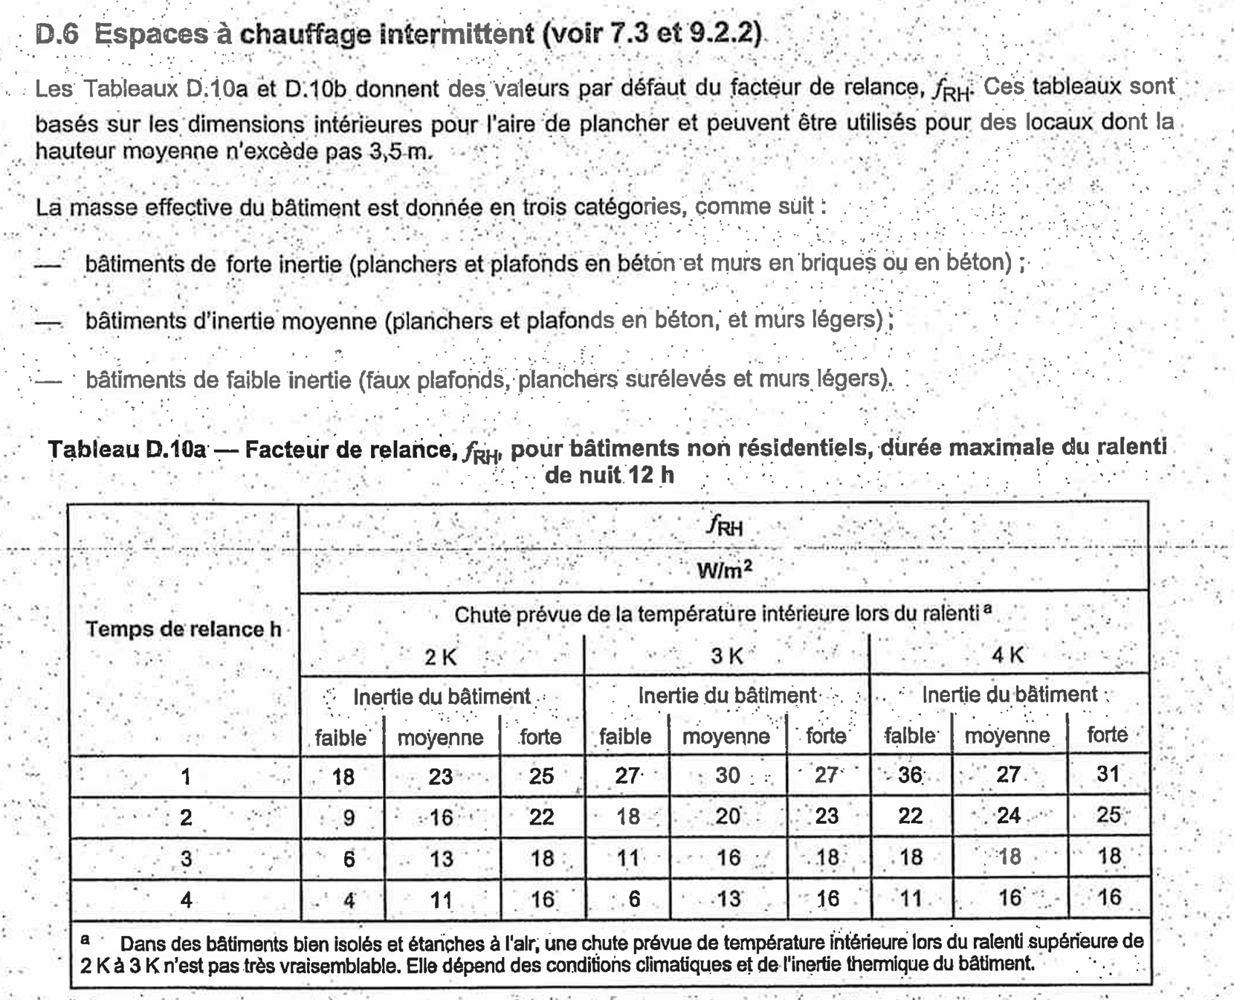

Nom du local | Facteur de relance | Air de planche | Surpuissance de relance

 | fRH | Ai | φRH,i = fRH.Ai

 | W/m2 | m2 | W

1.COFFRE FORT | 20 | 37.05375 | 741.075
2.KITCHENETTE |  | 33.5018 | 670.036
3.ESCALIER |  | 14.516 | 290.32
4.Bureau 4 |  | 31.1704 | 623.408
5.Bureau5 |  | 20.16 | 403.2
6.Bureau 6 |  | 20.16 | 403.2
7.Bureau 7 |  | 21.52 | 430.4
8.SDR |  | 36.0996 | 721.992
9.Couloir droite |  | 49.0625 | 981.25
10.Approvisionnement |  | 8.5905 | 171.81
11.mini Hall 11 |  | 18.2075 | 364.15
12.Entrée
13.Mini hall 13
14.Distrib |  | 23.0805 | 461.61
15.Secretariat |  | 32.175 | 643.5
16.SDR |  | 52.62 | 1052.4
17. Salle d'attente |  | 50.02460076 | 1000.4920152
18.WC individuelle |  | 4.73 | 94.6
19.WC PMR |  | 4.37 | 87.4
20.WC femme |  | 17.4 | 348
21.WC homme |  | 12.27 | 245.4
22.Trappe |  | 10.89 | 217.8
23.Trémis |  | 3.514 | 70.28 | pourquoi si faible inertie diminiue
 | Total |  | 9952.0430152

TRANS PAROIS OPAQUE
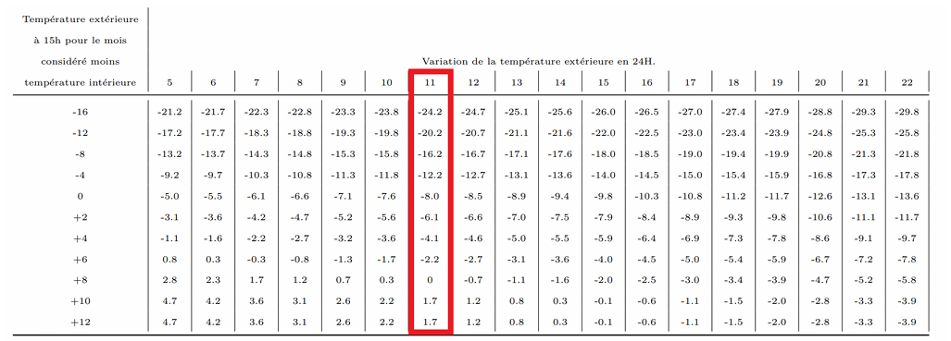
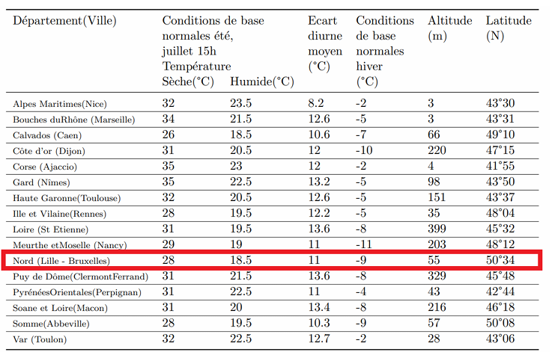
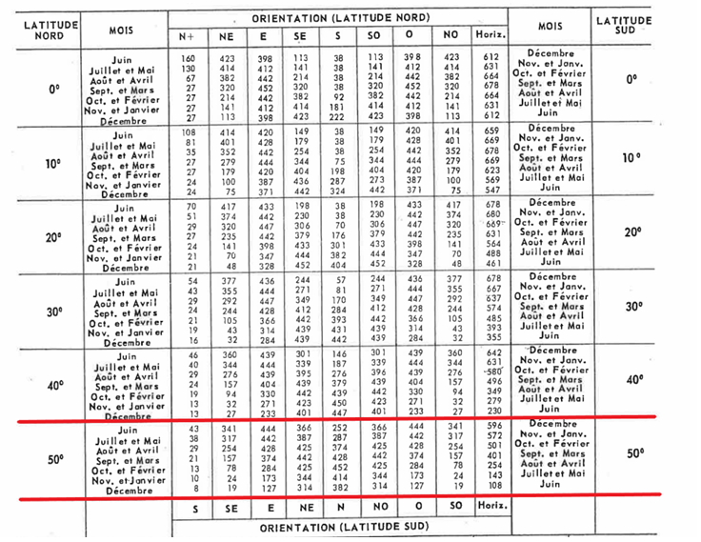
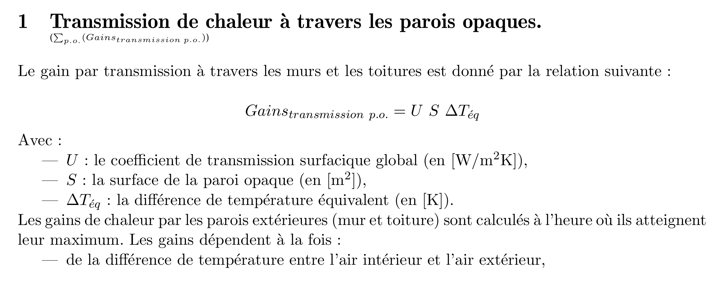
Ombre
Ensoleillé | 32 ext pas 28

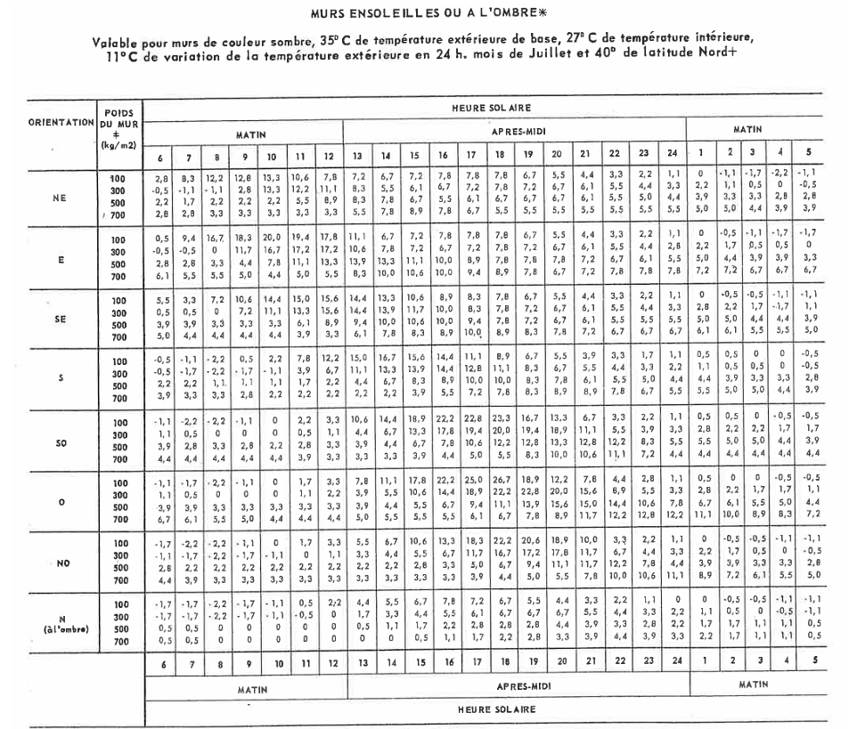
Nom du local | a | ΔTes | b | ΔTem | Rm | Rs | ΔTéq | Surface | Gains transmission p.o.
 | °C | °C | - | °C | W/m2 | W/m2 | °C | m² | W
Paroi à l'ombre
Mur Nord
1.Toilette femme | -2.2 | 1.7 |  |  |  |  | -0.5 | 13.8 | -2.2
2.Toilette homme | -2.2 | 1.7 |  |  |  |  | -0.5 | 15.1 | -2.4
3.Salle de réunion (kitchenette) | 0.0 | 1.7 |  |  |  |  | 1.7 | 19.5 | 10.3
4.Escalier | -1.1 | 1.7 |  |  |  |  | 0.6 | 15.0 | 2.8
5.Bureau 4 | -2.2 | 1.7 |  |  |  |  | -0.5 | 28.0 | -4.4

Paroi ensoleillé
1.Bureau 4 | -2.2 | 1.7 | 1.0 | 11.1 | 442.0 | 444.0 | 8.9 | 15.2 | 42.5
2.Bureau 5 | -2.2 | 1.7 | 1.0 | 11.1 | 442.0 | 444.0 | 8.9 | 16.6 | 46.3
5.Bureau 6 | -2.2 | 1.7 | 1.0 | 11.1 | 442.0 | 444.0 | 8.9 | 9.2 | 25.6
6.Bureau 7 | -2.2 | 1.7 | 1.0 | 11.1 | 442.0 | 444.0 | 8.9 | 12.8 | 35.7
8. Salle de réunion 8 | 0.0 | 1.7 | 1.0 | 11.1 | 442.0 | 444.0 | 11.1 | 10.7 | 37.1
 |  |  |  |  |  |  |  |  | 191.4

TRANS PAROI VITREE
Données climatiques
Description | Symbole | Unité | Valeur |  |  | comment on trouve les temperatures des pieces qui sont pas ds le cdc
Température extérieure | T | [°C] | 32

 | Gain par transmission

 | Nom du local |  |  | Uw | Sv | ΔT | Gaintransmission |  |  |  | Gains ensol vitrage simple | Coefficient avec/sans écran | Gains ensoleillement
 |  |  |  |  |  |  |  |  |  | nbr de vitre | [W] | [/] |  |  | Coefficient de conversion kcal/h en w |  | Coef. Encadrement
 |  |  |  | W/m2K | m2 | K | W |  | Bureau 4 [E] |  | 159 | 0.9 | 143 |  | 1.161 |  | 1.17
 |  |  |  |  |  |  |  |  | Bureau 5[E] |  | 156 | 0.9 | 141
 | SDR 8 |  |  | 1.4 | 2.4 | 8.0 | 28 |  | Bureau 6 a[E] |  | 113 | 0.9 | 102 |  | GAIN VITRE ORDINAIRE
 | BR 4 |  |  | 1.4 | 3.4 | 6.0 | 28 |  | Bureau 6 b[E] |  | 28 | 0.9 | 25 |  | S | SE/S
 | BR 5 |  |  | 1.4 | 3.3 | 6.0 | 28 |  | Bureau 7 a[E] |  | 71 | 0.9 | 64 |  | 135 | 35
 | BR 6a |  |  | 1.4 | 2.4 | 6.0 | 21 |  | Bureau 7 b[E] |  | 71 | 0.9 | 64
 | BR 6b |  |  | 1.8 | 0.6 | 6.0 | 6 |  | SDR 8 vitre[E] |  | 113 | 0.9 | 102
 | BR 7a |  |  | 1.5 | 1.5 | 6.0 | 13 |  | SDR 8 vitrage[E] |  | 179 | 0.9 | 161
 | BR 7b |  |  | 1.5 | 1.5 | 6.0 | 13 |  | SDR 8 vitrage[S] |  | 4952 | 0.9 | 4457 | 5427
 | Kitchen/cafet 2 |  |  | 1.4 | 3.9 | 8.0 | 45 |  | Mini hall 11 [S] |  | 786 | 0.9 | 707
 | SDR 8 coin |  |  | 1.5 | 3.8 | 8.0 | 46 |  | Porte d'entrée [S] |  | 924 | 0.9 | 832
 | SDR 8 (x5) |  |  | 1.4 | 27.0 | 8.0 | 292 |  | Vitre entrée [S] |  | 891 | 0.9 | 802
 | mini hall 11 |  |  | 1.4 | 4.3 | 7.0 | 42 |  | Mini hall 13 [S] |  | 720 | 0.9 | 648
 | Porte de l'entrée |  |  | 1.5 | 5.0 | 7.0 | 53 |  | Secretaria extreme [S] |  | 1967 | 0.9 | 1771
 | secretariat (x2) |  |  | 1.4 | 10.8 | 6.0 | 88 |  | Secretariat [S] |  | 1981 | 0.9 | 1783
 | int vitre entrée (x2) |  |  | 1.3 | 4.9 | 7.0 | 44 |  | Total |  |  |  | 11800
 | mini hall 13 |  |  | 1.3 | 3.9 | 7.0 | 37
 | secretariat extreme(x2) |  |  | 1.3 | 10.7 | 6.0 | 87
 | TOTAL |  |  |  |  |  | 872
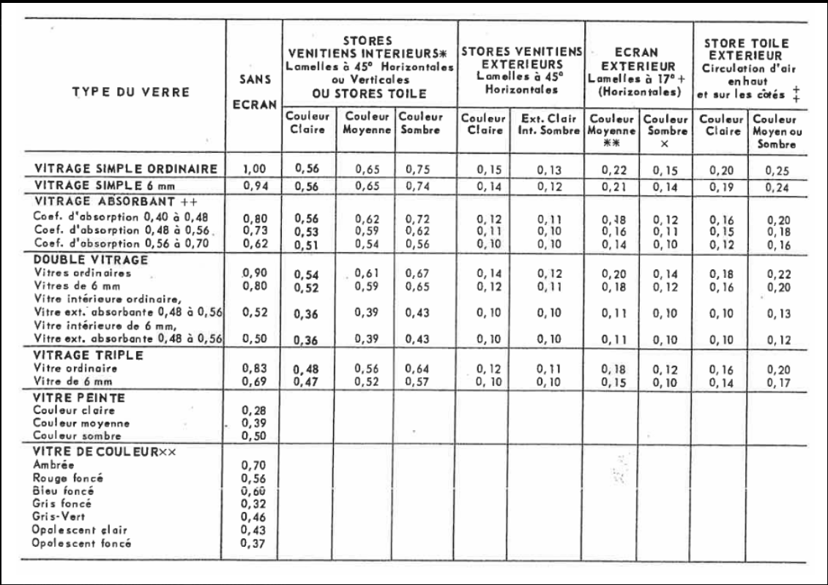
 |  |  |  |  |  |  |  | 3165.31

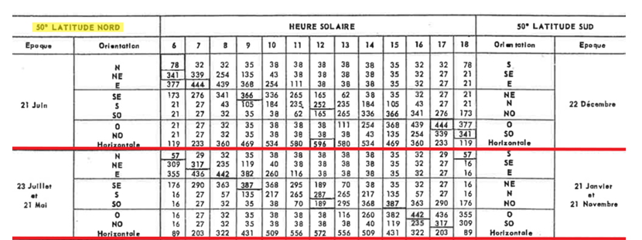

 |  |  |  |  |  |  |  |  |  |  |  |  |  |  | quel ligne ds double vitrage et ds quel colonne

 |  |  |  | faut prendre a quel heure? 15? Ou prendre la valeur max?

APPORT INTERNE
 |  |  | GSM FAUT PRENDRE 2W

Nom du local | presence humaine | Puissance présence humaine |  | Eclairage | Matériel informatique et électronique |  |  |  |  | Apports totaux

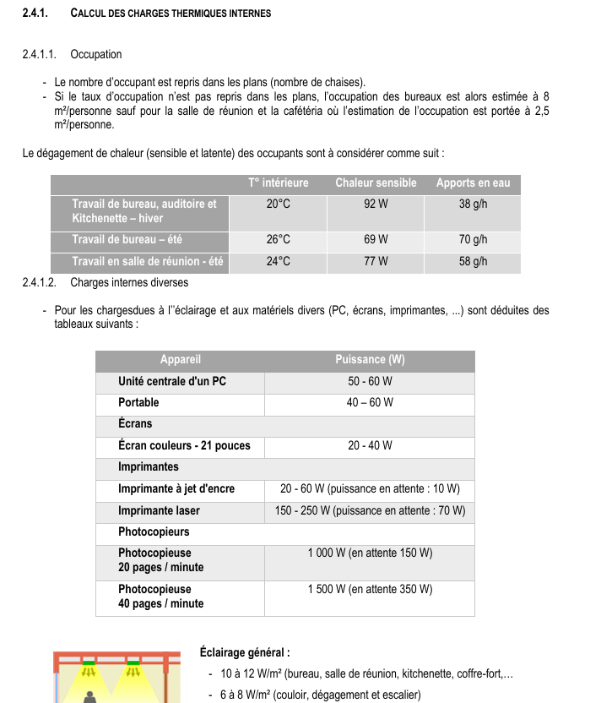
 |  |  |  |  |  |  |  |  |  |  | Q eau J/kg/3600
 |  |  |  |  |  |  |  |  |  |  | 680.55555556
 |  | W |  | W | PC fixe | Imprimante | gsm | Tél fixe | distrib billet | W
 |  |  |  |  | W | W |  | W | W
1.COFFRE FORT | 0 | 0 |  | 445 | 0 | 0 |  | 0 | 0 | 445
2.KITCHENETTE | 10 | 1085 |  | 369 | 0 | 0 |  | 0 | 0 | 1453 | chaleur latente de vaporisation de l'eau
3.ESCALIER | 0 | 0 |  | 116 | 0 | 0 |  | 0 | 0 | 116 | 2,45*10^6 J/kg
4.Bureau 4 | 3 | 350 |  | 343 | 100 | 95 |  | 60 | 0 | 948
5.Bureau5 | 3 | 350 |  | 222 | 100 | 95 |  | 60 | 0 | 827
6.Bureau 6 | 3 | 350 |  | 222 | 100 | 95 |  | 60 | 0 | 827
7.Bureau 7 | 3 | 350 |  | 258 | 100 | 95 |  | 60 | / | 863 | bureau 4 3 persn
8.SDR | 14 | 1631 |  | 433 |  | 0 |  | 0 | 0 | 2064
9.Couloir droite | 0 | 0 |  | 393 | 0 |  |  | 0 | 0 | 393
10.Approvisionnement | 0 | 0 |  | 69 | 0 | 0 |  | 0 | 0 | 69
11/12/13. Entrée | 0 | 0 |  | 146 | 0 | 0 |  | 0 | 0 | 146
14.Distrib | 3 | 350 |  | 185 | 0 | 0 |  | 0 | 1800 | 2335
15.Secretariat | 6 | 700 |  | 386 | 200 |  |  | 120 | 0 | 1406
16.SDR | 26 | 3028 |  | 631 |  | 0 |  | 0 | 0 | 3660
17. Salle d'attente | 9 | 1050 |  | 400 | 0 | 0 |  | 0 | 0 | 1450
18.WC individuelle | 1 | 117 |  | 38 | 0 | 0 |  | 0 | 0 | 154
19.WC PMR | 1 | 117 |  | 35 | 0 | 0 |  | 0 | 0 | 152
20.WC femme | 5 | 583 |  | 139 | 0 | 0 |  | 0 | 0 | 722
21.WC homme | 5 | 583 |  | 98 | 0 | 0 |  | 0 | 0 | 681
22.Trappe | 0 | 0 |  | 0 | 0 | 0 |  | 0 | 0 | 0
23.Trémis | 0 | 0 |  | 0 | 0 | 0 |  | 0 | 0 | 0
Total | 92 | 10642.444444 |  |  |  |  |  |  |  | 18709

TOT APPORT DEPERD
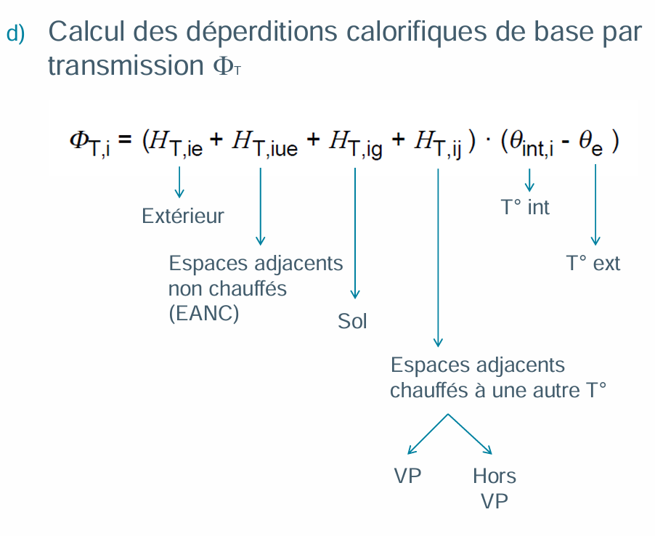
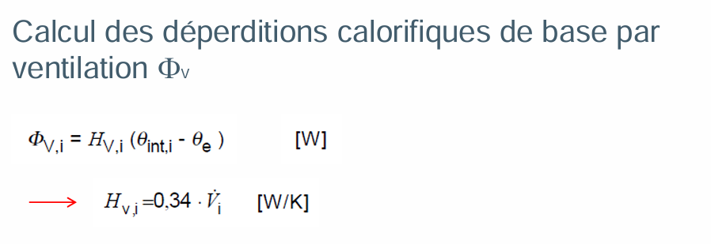
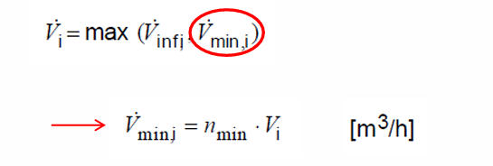
 |  | Apports externes |  | Apports internes |  | Apports internes entre pieces |  | APPORTS TOTAL

 |  |  |  |  |  |  |  |  | apport | air plancher | apport par m²

 |  | [W] |  | [W] |  | W |  | W | % |  |  | HYPOTHESE :
 | 1.COFFRE FORT | - |  | 445 |  | 338 |  | 783 | 2.2 | 37 | 21 | Double vitrage 4/16/4
 | 2.KITCHENETTE | 10 |  | 1,453 |  | 330 |  | 1,794 | 5.2 | 34 | 54 | Ponts thermique négliger a part pour les vitres
 | 3.ESCALIER | 3 |  | 116 |  | 41 |  | 159 | 0.5 | 15 | 11
 | 4.Bureau 4 | 182 |  | 948 |  | 460 |  | 1,589 | 4.6 | 31 | 51
 | 5.Bureau5 | 183 |  | 827 |  | 103 |  | 1,113 | 3.2 | 20 | 55
 | 6.Bureau 6 | 153 |  | 827 |  | 88 |  | 1,068 | 3.1 | 20 | 53
 | 7.Bureau 7 | 163 |  | 863 |  | 191 |  | 1,217 | 3.5 | 22 | 57
 | 8.SDR | 4,757 |  | 2,064 |  | 44 |  | 6,864 | 19.7 | 36 | 190
 | 9.Couloir droite | - |  | 393 |  | 844 |  | 1,237 | 3.6 | 49 | 25
 | 10.Approvisionnement | - |  | 69 |  | 2 |  | 70 | 0.2 | 9 | 8
 | 11/12/13. Entrée | 2,989 |  | 146 |  | 83 |  | 3,218 | 9.3 | 18 | 177
 | 14.Distrib | - |  | 2,335 |  | 36 |  | 2,371 | 6.8 | 23 | 103
 | 15.Secretariat | 3,553 |  | 1,406 |  | 216 |  | 5,175 | 14.9 | 32 | 161
 | 16.SDR | - |  | 3,660 |  | 297 |  | 3,956 | 11.4 | 53 | 75
 | 17. Salle d'attente | - |  | 1,450 |  | 761 |  | 2,211 | 6.4 | 50 | 44
 | 18.WC individuelle | - |  | 154 |  | 67 |  | 221 | 0.6 | 5 | 47
 | 19.WC PMR | - |  | 152 |  | 73 |  | 225 | 0.6 | 4 | 51
 | 20.WC femme | -2 |  | 722 |  | 65 |  | 785 | 2.3 | 17 | 45
 | 21.WC homme | -2 |  | 681 |  | 44 |  | 723 | 2.1 | 12 | 59
 | 22.Trappe | - |  | - |  | - |  | - | - | 11 | -
 | 23.Trémis | - |  | - |  | - |  | - | - | 4 | -
 | TOTAL | 11,987.67 |  | 18,708.99 |  | 4,083.56 |  | 34,780.22 | 100.00 | 501 | 69
 | Part du total en % | 34.47 |  | 53.79 |  | 11.74

 |  |  |  |  |  |  |  | pas ecouter sabir ce golmon |  | AHAHAAHA
 |  |  |  |  |  |  |  | il melange tt et il melange vos cerveau en meme temps |  | Non cv c une source fiable
 |  |  |  |  |  |  |  |  |  | T un hagar aaahahah
 | Nom du local | Charge thermique par transmission | Charge thermique par renouvellement d'air | Surpuissance de relance | Charge thermique totale | Air de planche | Volume

 |  | φT,i | φV,i | φRH,i | φHl,i | Ai | Vi

 |  | W | W | W | W | m2 | m³ | perte pourcentage | perte/m²

 | 1.COFFRE FORT | 84 | 446 | 741 | 1,271 | 37 | 109 | 3.5 | 34.3
 | 2.KITCHENETTE | 997 | 783 | 670 | 2,450 | 34 | 82 | 6.7 | 73.1
 | 3.ESCALIER | - | - | 290 | 290 | 15 | 45 | 0.8 | 20.0
 | 4.Bureau 4 | 1,365 | 808 | 623 | 2,796 | 31 | 99 | 7.7 | 89.7
 | 5.Bureau5 | 889 | 662 | 403 | 1,953 | 20 | 65 | 5.4 | 96.9
 | 6.Bureau 6 | 582 | 533 | 403 | 1,518 | 20 | 65 | 4.2 | 75.3
 | 7.Bureau 7 | 607 | 666 | 430 | 1,703 | 22 | 65 | 4.7 | 79.1
 | 8.SDR | 1,761 | 2,283 | 722 | 4,765 | 36 | 120 | 13.1 | 132.0
 | 9.Couloir droite | 545 | 729 | 981 | 2,255 | 49 | 165 | 6.2 | 46.0
 | 10.Approvisionnement | 27 | 115 | 172 | 314 | 9 | 26 | 0.9 | 36.6
 | 11/12/13. Entrée | 931 | 290 | 364 | 1,585 | 18 | 66 | 4.4 | 87.0
 | 14.Distrib | 58 | 337 | 462 | 857 | 23 | 76 | 2.4 | 37.1
 | 15.Secretariat | 1,401 | 1,102 | 644 | 3,147 | 32 | 108 | 8.7 | 97.8
 | 16.SDR | 346 | 3,607 | 1,052 | 5,005 | 53 | 189 | 13.8 | 95.1
 | 17. Salle d'attente | 1,398 | 813 | 1,000 | 3,211 | 50 | 199 | 8.8 | 64.2
 | 18.WC individuelle | 13 | 208 | 95 | 316 | 5 | 17 | 0.9 | 66.7
 | 19.WC PMR | 12 | 193 | 87 | 291 | 4 | 16 | 0.8 | 66.7
 | 20.WC femme | 284 | 767 | 348 | 1,399 | 17 | 63 | 3.8 | 80.4
 | 21.WC homme | 146 | 541 | 245 | 932 | 12 | 44 | 2.6 | 75.9
 | 22.Trappe | - | - | 218 | 218 | 11 | 39 | 0.6 | 20.0
 | 23.Trémis | - | - | 70 | 70 | 4 | 13 | 0.2 | 20.0
 | Total | 11,442.94 | 14,880.27 | 10,022.32 | 36,345.54 | 501 | 1,671 | 100.0 | 72.5
 | pourcentage perte | 31.48 | 40.94 | 27.58

Q-

